Anexo 1 Accesibilidad
Accesibilidad Web de la Supersociedades - En cumplimiento de la Ley 1712 de 2014 y la Resolución 1519 de 2020 - MinTIC
Ítem | Requisito | Cumple |  |  | Observaciones OCI / Conclusión | Recomendaciones | Evidencias | IMAGEN
 |  | Si | No | N/A
Criterios Generales de Accesibilidad Web para contenidos audiovisuales web
1 | Subtítulos o Closed Caption. A partir del 1 de enero del 2022, todos los sujetos obligados deberán incluir en el 100% de los contenidos audiovisuales (vídeos) nuevos la opción de subtítulos incorporados o texto escondido (closed caption) auto activable por los usuarios. Esta disposición no aplica para transmisiones en vivo y en directo. | Si |  |  | Se observa que la Entidad, ha cumplido con la aplicación de la Ley 1712 de 2014 y la Resolución 1519 de 2020 | NA | https://www.youtube.com/watch?v=uSB4JjTYy6w&t=4545s
2 | Lengua de Señas Colombiana para casos específicos: A partir del 1 de enero del 2022, las entidades del Gobierno Nacional, deberán presentar sus contenidos audiovisuales con Lengua de Señas Colombiana, para los siguientes cuatro casos: alocuciones presidenciales, información sobre emergencias y desastres, información sobre seguridad ciudadana, rendición de cuentas anual de los entes centrales de cada sector del Gobierno Nacional. Esta disposición aplica para las tipologías de videos, referidas anteriormente, distribuidos en vivo y en directo, en diferido o pregrabados. | Si |  |  | Se observa que la Entidad, ha cumplido con la implementación del lenguaje de señas. | NA | https://www.youtube.com/watch?v=KTXHS2MP5Ys&t=4995s | 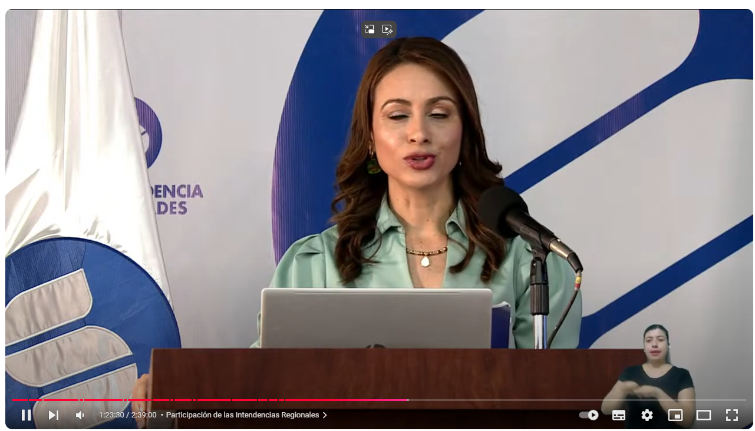
Mapa del sitio
3 | Disponer un enlace en el pié de página del sitio web (footer) para acceder al mapa o índice del sitio, con actualización permanente, en el que se facilite la búsqueda y accesibilidad a los contenidos o temáticas incluidas en el sitio web. | Si |  |  | Se observa que la Entidad, dispone de un enlace de pie de página del sitio web. | NA | https://www.supersociedades.gov.co/
4 | Disponer de un mapa del sitio en formato XML para que sea visible a los motores de búsquedas, de forma que se facilite la accesibilidad a los usuarios. | Si |  |  | Se realiza la busqueda por el navegador del Mapa de sitio de la Supersociedades y se ubica | NA | https://www.supersociedades.gov.co/mapa_del_sitio
Criterios de Cumplimiento de Accesibilidad
5 | CC1 Alternativa texto para elementos no textuales: Elementos estáticos como fotografías, imágenes, diagramas, mapas y similares, como también, los sonidos cortos de alerta, vibraciones u otros que constituyan elementos no textuales, deben indispensablemente llevar un texto alternativo que cumpla con el mismo propósito que este elemento tiene para quienes lo pueden ver, escuchar o sentir. | Si |  |  | Se observa el texto alterno, al colocar el mouse sobre la imagen | Se recomienda colocar siempre los textos alternos a todas las imagenes | https://www.supersociedades.gov.co/es/web/guest/proyecto-centro-estudios-societarios
6 | CC2 Complemento para videos multimedia: Se debe sincronizar la multimedia o lo audiovisual en el momento y tiempo preciso, incorporando subtitulación o lengua de señas, incluso se puede establecer la opción de audio descripción. | Si |  |  | Los videos como rendición de cuentas, cuentan con subtitulación y lenguaje de señas. | NA | https://www.supersociedades.gov.co/videos/-/asset_publisher/cezk/content/trasmisi%25C3%25B3n-rendici%25C3%25B3n-de-cuentas-2022
7 | CC3 Guía para solo video o solo audio: Los elementos de información que fuesen solo video o solo audio deberán llevar, como alternativa, el texto del guion que los originó. Con ello podrá ser entendible la información por parte de muchos usuarios que no acceden al sonido o video. | Si |  |  | Los videos se trasmiten por Youtube, lo que permite ver el vidio y/o escuchar el audio. | NA | https://www.youtube.com/watch?v=FAUjmvTvPL8
8 | CC4 Textos e imágenes ampliables y en tamaños adecuados: Los textos e imágenes deben ser conformados de manera que puedan ser visualizados sin mayor esfuerzo, lo anterior no implica hacer los contenidos grandes, solo se requieren ser visibles a cualquier usuario Un ejemplo de lo anterior, es disponer fuentes de texto de tamaño 12, dado que son adecuadas para lectura en pantallas de computador de escritorio. Debe verificarse que los distintos contenidos puedan aumentarse de tamaño hasta un 200% mediante el navegador u otra herramienta, sin que ellos se deformen o monten, ni generen desplazamiento horizontal en el navegador. | Si |  |  | Se observa que la Entidad, ha cumplido con la aplicación de la Ley 1712 de 2014 y la Resolución 1519 de 2020 | NA | https://www.supersociedades.gov.co/documents/20122/7258888/07-Libro-Pronunciamientos-Administrativos-VII.pdf/4e8c7890-f855-437b-0ca3-136e6e734eda?t=1709602980295 | 
9 | CC5 Contraste de color suficiente en textos e imágenes: El contraste de color, de forma general, debe estar dado por colores de textos e imágenes cuyos fondos sean oscuros si los colores originales son claros, o viceversa. | Si |  |  | Se observa que la Entidad, ha cumplido con la aplicación de la Ley 1712 de 2014 y la Resolución 1519 de 2020 | NA | https://www.supersociedades.gov.co/documents/20122/1229118/ActividadMultinivel.pdf/5c3c8ca1-e234-00f1-1df3-9224151ca972?t=1654534029636 | 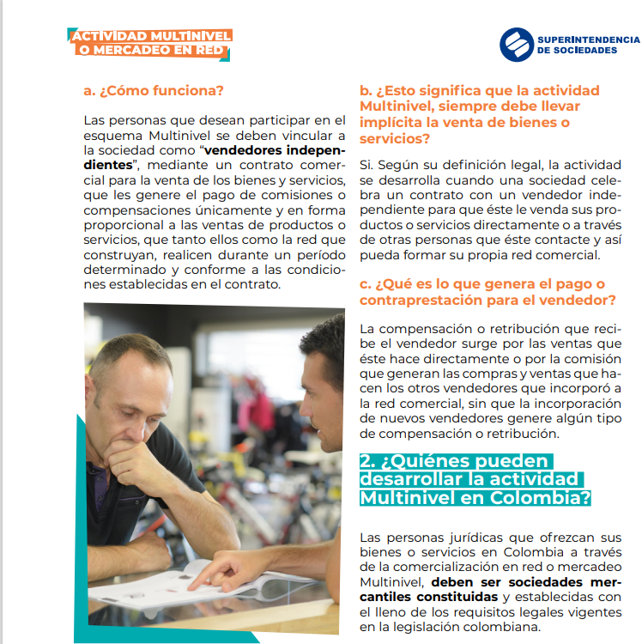
10 | CC6 Imágenes alternas al texto cuando sea posible: la información debe entregarse mediante texto y acompañarse con la imagen que grafique lo descrito en el texto. | Si |  |  | Se observa que la Entidad, ha cumplido con la aplicación de la Ley 1712 de 2014 y la Resolución 1519 de 2020 | NA | https://www.youtube.com/watch?v=QaOxl3jLrxc
11 | CC7 Identificación coherente: las opciones, enlaces o elementos que realicen las mismas acciones o lleven a los mismos sitios específicos, se muestren de la misma forma y con el mismo aspecto visual y textual. | Si |  |  | Se observa que la Entidad, ha cumplido con la aplicación de la Ley 1712 de 2014 y la Resolución 1519 de 2020 | NA | https://www.supersociedades.gov.co/inicio
12 | CC8 Todo documento y página organizado en secciones: Todo sitio y toda página web debe contar con estructura que cubra todos los contenidos y además ser perceptible por usuarios con distintas condiciones. Los contenidos de una página o de un documento, deben contar con títulos y subtítulos o regiones y subregiones que agrupen todo el contenido de cada página. | Si |  |  | Se observa que la Entidad, ha cumplido con la aplicación de la Ley 1712 de 2014 y la Resolución 1519 de 2020 | NA | https://www.supersociedades.gov.co/inicio | 
13 | CC9 Contenedores como tablas y listas usados correctamente: Cuando se usan tablas o listas debe garantizarse que los contenidos o datos se relacionen entre sí o tengan características comunes que ameriten que ellos se ubiquen en estos elementos. | Si |  |  | Se observa que la Entidad, ha cumplido con la aplicación de la Ley 1712 de 2014 y la Resolución 1519 de 2020 | NA | https://www.supersociedades.gov.co/inicio | 
14 | CC10 Permitir saltar bloques que se repiten: Las secciones deben ser navegables y permitir que se muestre la información de manera lineal y continua como si se tratara de un texto en una sola columna, por tanto, es necesario que se creen mecanismos para saltar estos bloques. | Si |  |  | Las secciones son navegables y se miestra las opciones en columna, por medio de la tecla Tap, el cual permite saltar de bloques. | NA | https://www.supersociedades.gov.co/inicio
15 | CC11 Lenguaje de marcado bien utilizado: En el lenguaje HTML o XML para conformar páginas web, debe utilizarse la apertura y el cierre de cada marca; los inicios y fin de cada elemento deben ser adecuados y no traslaparse si ello no fuera requerido. | Si |  |  | Se puede evidenciar el lenguaje HTML | NA | https://www.supersociedades.gov.co/inicio | 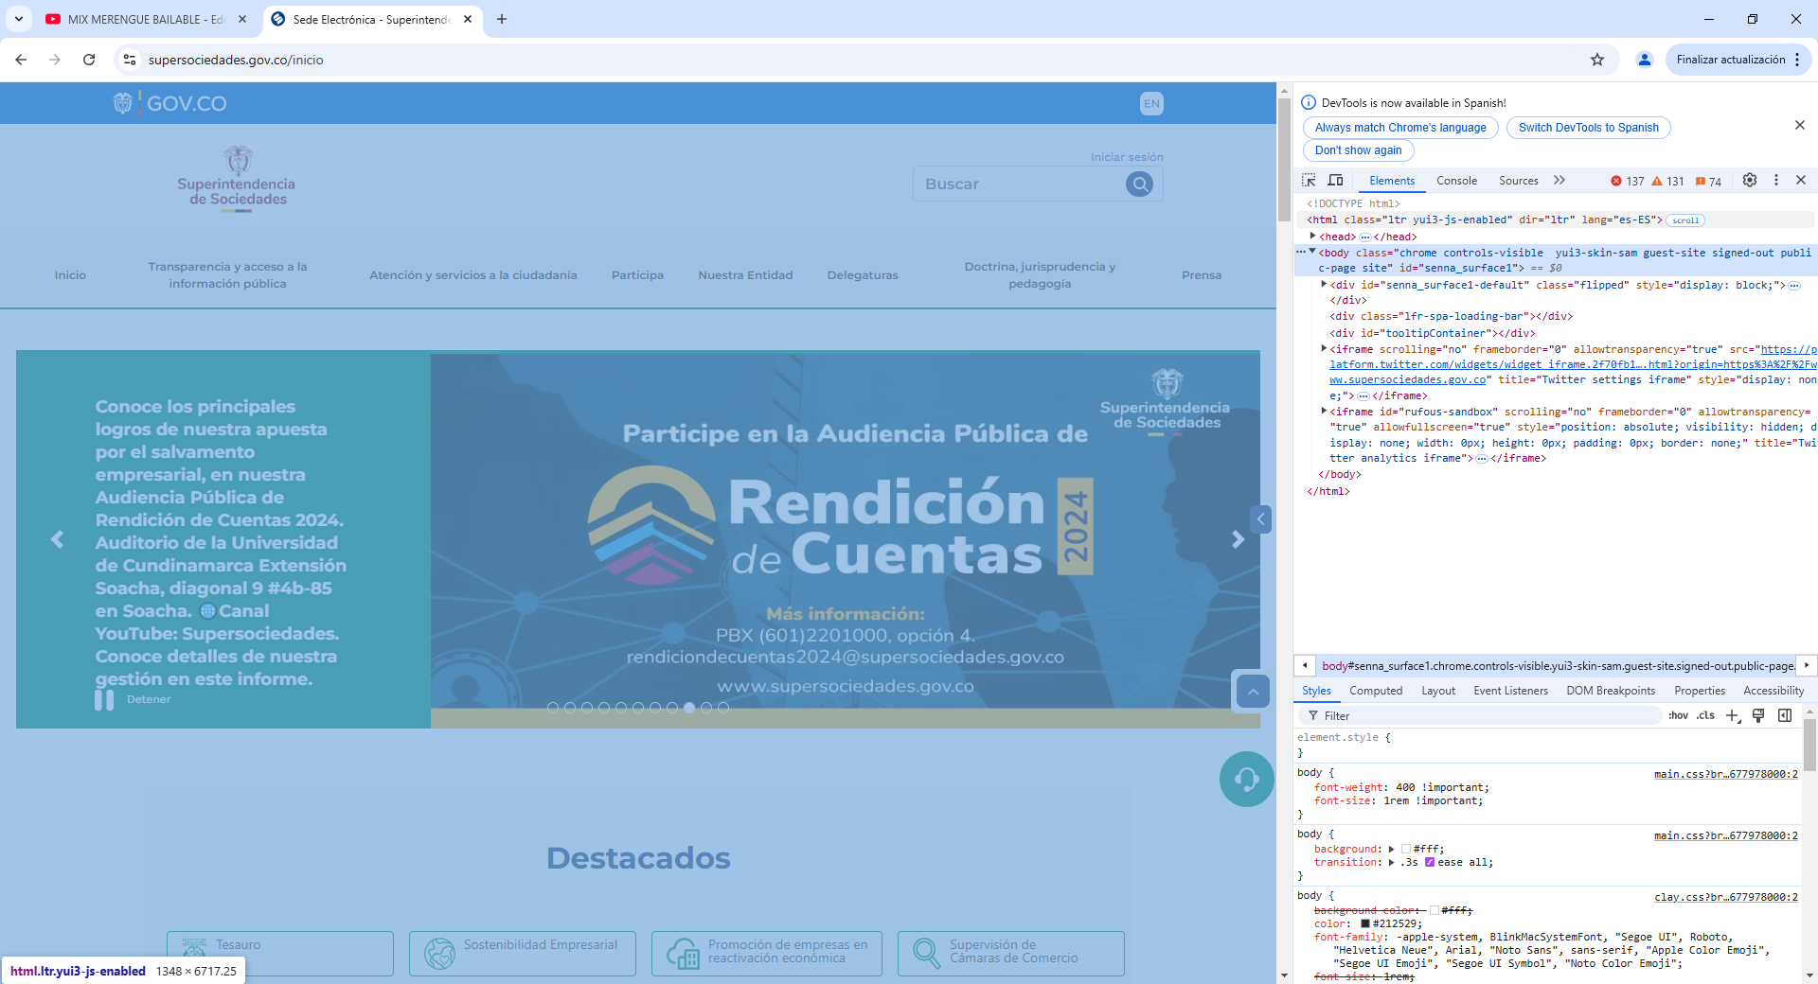
16 | CC12 Permitir encontrar las páginas por múltiples vías: Toda página web de un sitio debe ser posible de acceder o llegar a ella por distintas vías. Esto es, se debe poder llegar por mapa del sitio, por la ruta mediante la página principal y mediante el buscador. | Si |  |  | Se hace la busqueda por el navegador google y dando click al logo de la página Web | Es importante mantener actualizado el buscador de la página Web, para que no muestre información de página que no existan | https://www.supersociedades.gov.co/inicio | 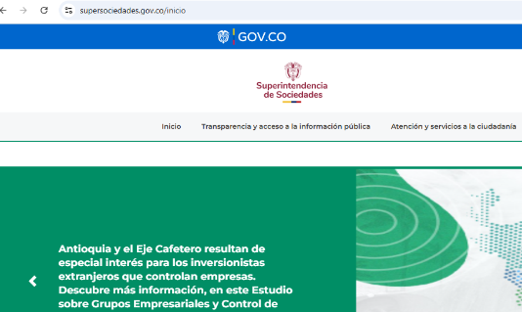
17 | CC13 Navegación coherente: Cada proceso o procedimiento que se repita en más de un sitio, debe realizarse en todas partes con el mismo orden, los mismos pasos y de la misma forma | Si |  |  | Todas las paginas tienen el mismo diseño para tener una navegación coherente. | NA | https://www.supersociedades.gov.co/inicio | 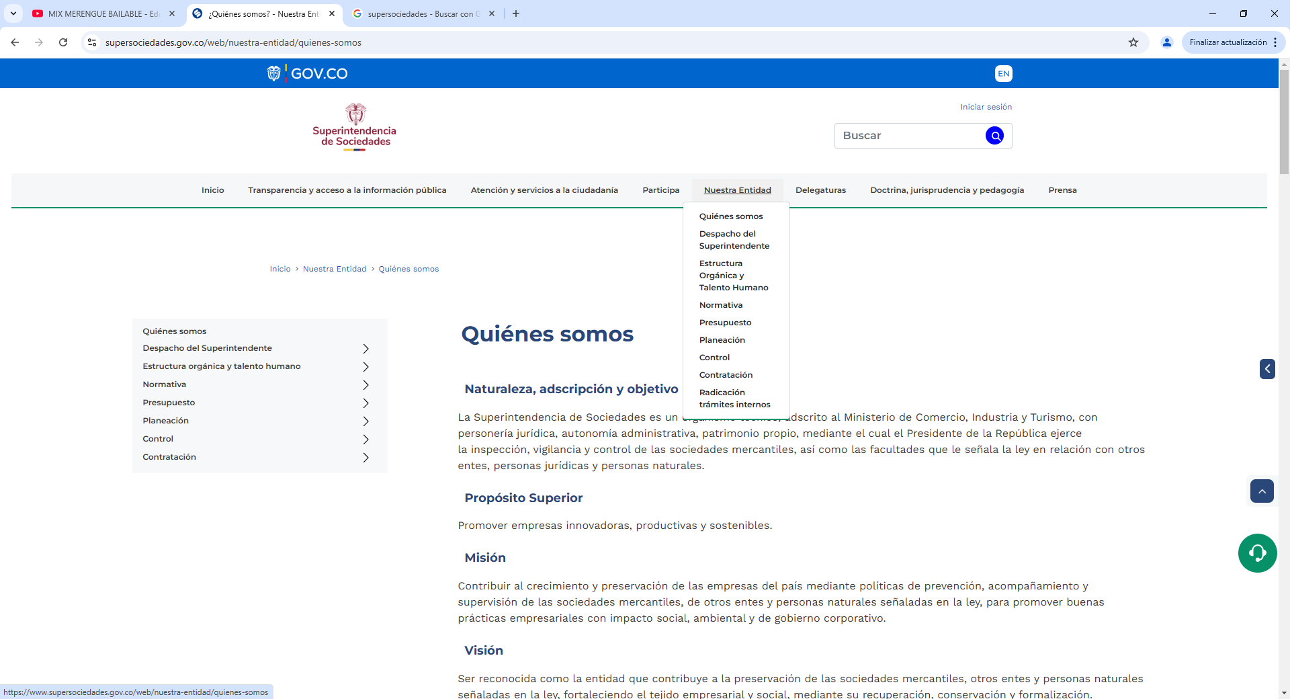
18 | CC14 Orden adecuado de los contenidos si es significativo: Los contenidos de una página, así como las secciones que hacen parte de ella, deben aparecer en el código en un orden en el que los contenidos sean significativos y comprensibles para quienes acceden a ellos sin el diseño. | Si |  |  | Los contenidos de los sitios y subsitios son menús en forma de Columna vertical | NA | https://www.supersociedades.gov.co/web/nuestra-entidad/despacho-del-superintendente | 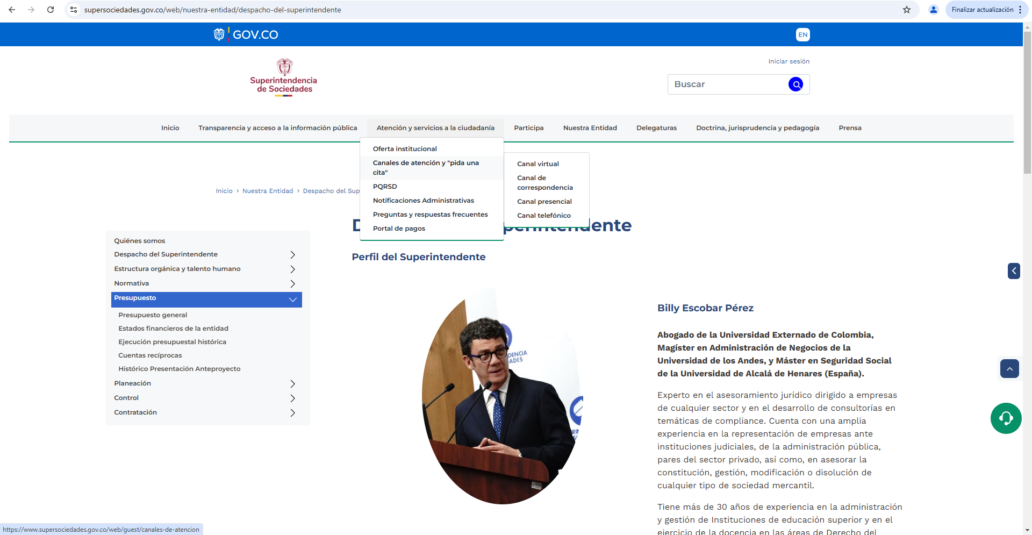
19 | CC15 Advertencias bien ubicadas: Todo aviso, mensaje o aclaración sobre un proceso a realizar, un campo a ingresar o proceso a desarrollar, debe contar con las advertencias y avisos antes del campo, proceso o acción a realizar. | Si |  |  | En los Banners se utiliza las advertencias para resaltar un mensaje | NA | https://www.supersociedades.gov.co/
20 | CC16 Orden adecuado de los elementos al navegar con tabulación: Deben revisarse en los contenidos que, al navegarlos con la tecla Tabulador, se accedan en el orden correcto. En caso de no ser así, debe organizarse la forma de avanzar por estos elementos. | Si |  |  | Se realiza pruebas con la tecla Tabulador y se puede acceder de forma correcta | NA | https://www.suin-juriscol.gov.co/legislacion/normatividad.html | 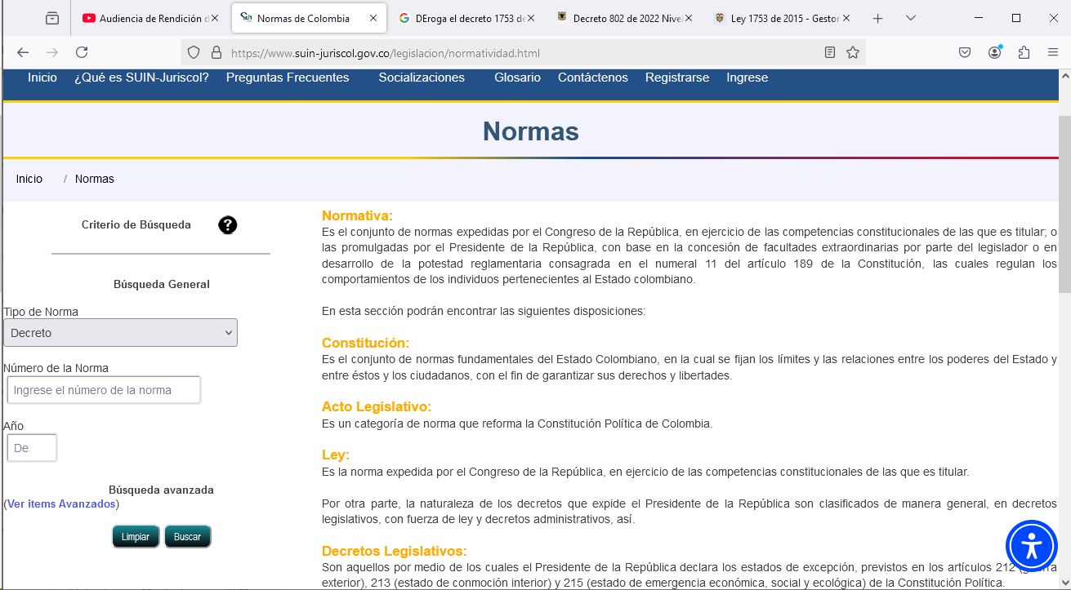
21 | CC17 Foco visible al navegar con tabulación: Debe comprobarse que, al moverse con Tabulador por los contenidos, en los sitios en los que se detiene el sistema, estén visibles mediante un resaltado o punteado en el elemento distinguible visualmente. | Si |  |  | Se realiza pruebas por diferentes sitios donde se evidencia el correcto funcionamiento, no obstante en el sitio de Transparencia y Acceso a la Información, no se logra visualizar el resaltado en todos los títulos. | NA | https://www.supersociedades.gov.co/web/guest/transparencia-y-acceso-a-la-informacion-publica | 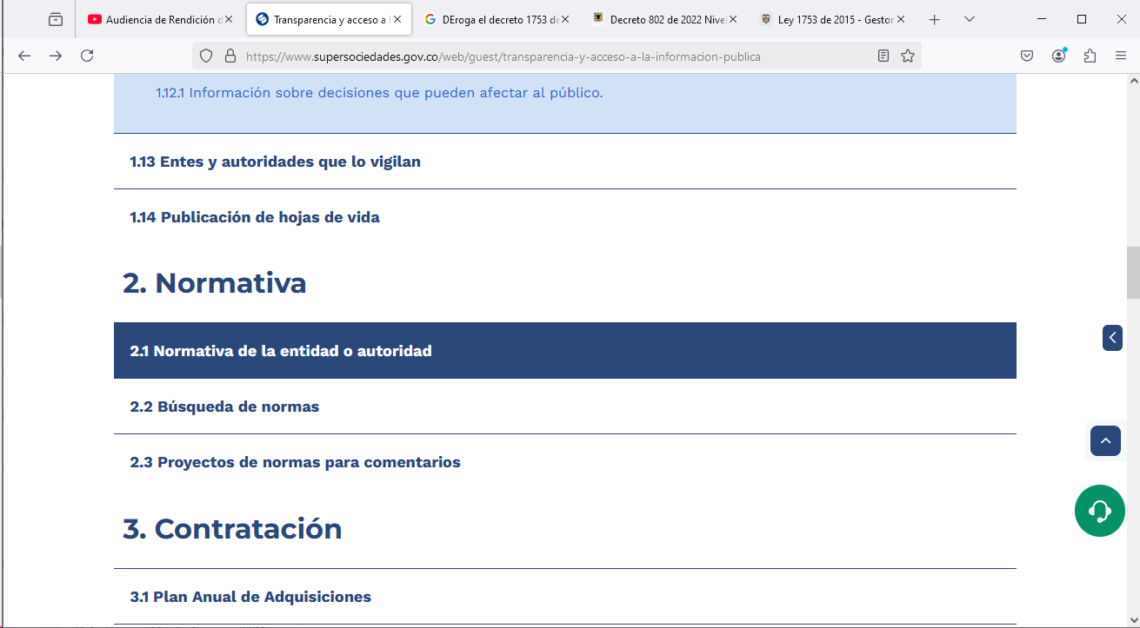
22 | CC18 No utilizar audio automático: No debe surgir sonido de manera automática en un sitio al ingresar o llegar a él de forma automática, a no ser que este sonido tenga una duración menor a tres segundos. De lo contrario, debe permitirse que el sonido sea activado y pausado por el usuario que usa los contenidos. | Si |  |  | Al navegar por los diferentes sitios, no se reproduce ningun sonido automaticamente. | NA | https://www.supersociedades.gov.co/web/guest/transparencia-y-acceso-a-la-informacion-publica | 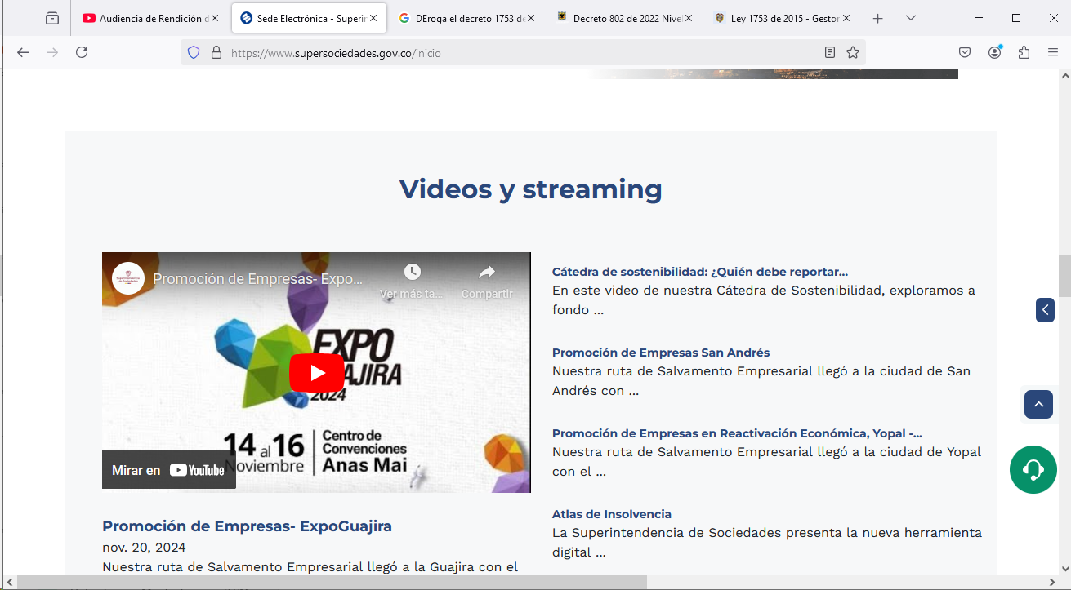
23 | CC19 Permitir control de eventos temporizados: Una lectura que surge y al cabo de algunos segundos cambia a otra en forma automática en tiempos preestablecidos, requiere que se permita al usuario alargar o eliminar el control de tiempo, esto, dado que algunos usuarios podrían no alcanzar a leer o capturar los contenidos en este lapso. | Si |  |  | La pagina permite visualizar eventos temporizados, no obstante, en este momento no se encuentra un evento como pop pap, para la toma de evidencia | Se debe hacer el ejercicio, para tomar la evidencia
24 | CC20 Permitir control de contenidos con movimiento y parpadeo: Los contenidos de los sitios que provoquen movimiento, cambio automático, parpadeo o similares, deben poder pausarse o suspenderse, debido a que algunos usuarios no pueden concentrarse con este movimiento o efectos de cambio, para hacer lectura de otros contenidos simultáneos. | Si |  |  | Se realiza pruebas en el rota banner y permite el control, pausa del rotador, para visualizar los contenidos. | NA | https://www.supersociedades.gov.co/inicio | 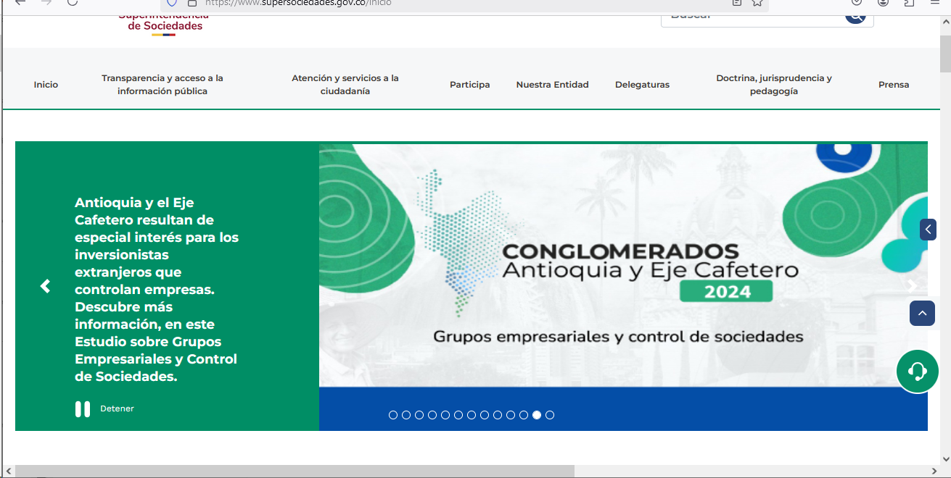
25 | CC21 No generar actualización automática de páginas: Las páginas no deben actualizarse automáticamente sin advertir al usuario de ello. | Si |  |  | Al estar en la página de la Supersociedades, efectivamente la página no se actualiza automaticamente | NA | https://www.supersociedades.gov.co/inicio
26 | CC22 No generar cambios automáticos al recibir el foco de entradas: Si un objeto recibe el foco del sistema, no debe provocar cambios automáticamente ya que puede impedir la continuidad del contenido para los usuarios como los de baja visión o quienes usan lectores de pantalla. | Si |  |  | Al estar en la página de la Supersociedades, efectivamente la página no se actualiza automaticamente | NA | https://www.supersociedades.gov.co/inicio | 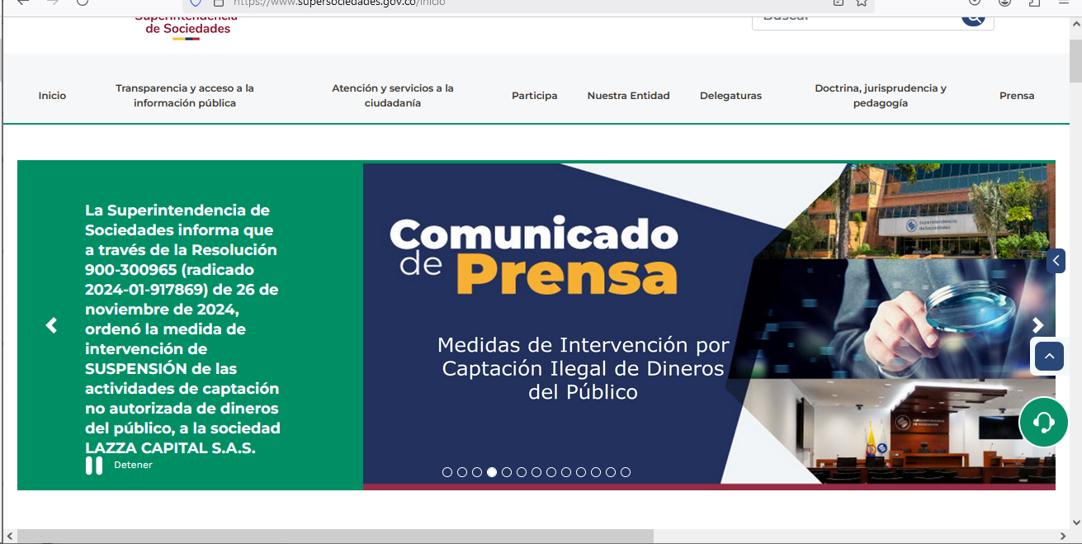
27 | CC23 Utilice textos adecuados en títulos, páginas y secciones: Los títulos de las páginas deben ser claros e indicar la ubicación dentro del sitio web. La forma adecuada para asignar los títulos a las páginas es indicando el nombre de la página actual y separado por un guion, el nombre del sitio o portal. | Si |  |  | Se utiliza los textos adecuados, teniendo en cuenta el manual de | NA | https://www.supersociedades.gov.co/inicio | 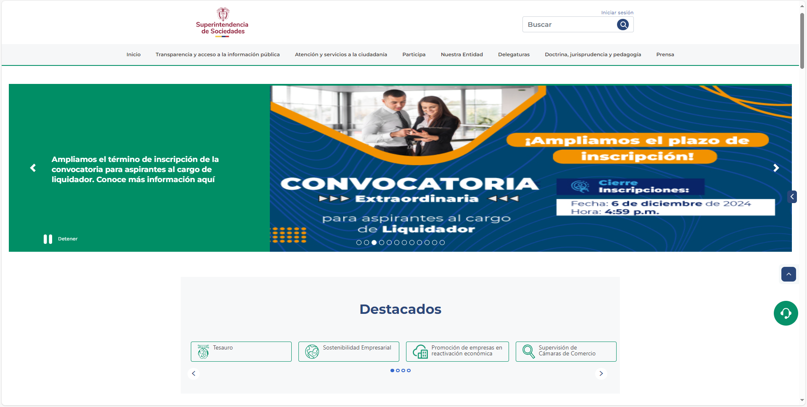
28 | CC24 Utilice nombres e indicaciones claras en campos de formulario: Los nombres de los campos de formulario deben ser totalmente claros en lo que solicitan. | Si |  |  | En los formularios de la Entidad, se evidencia las indicaciones claras | NA | Formulario PQRSDF - Inicio | 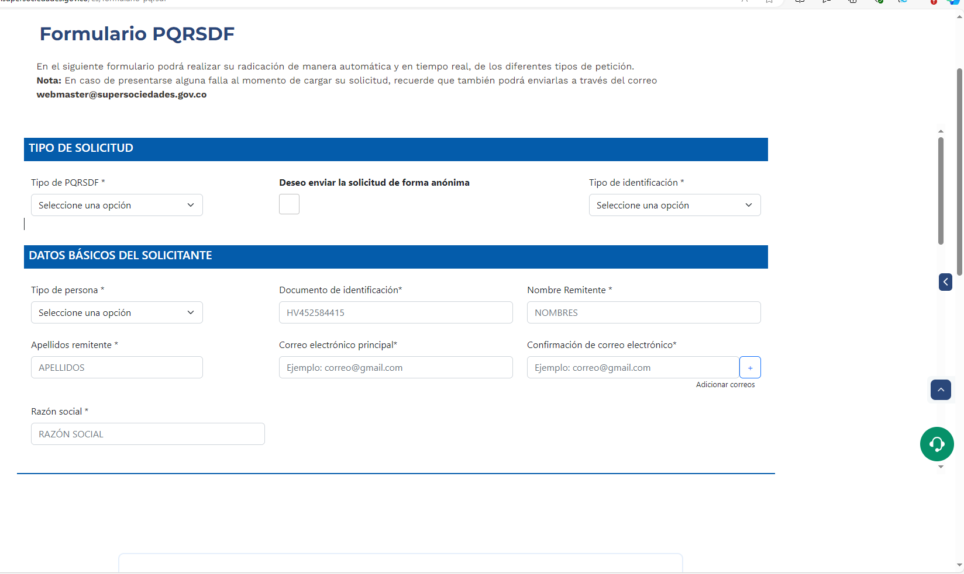
29 | CC25 Utilice instrucciones expresas y claras: Las instrucciones para diligenciamiento o para interpretar o entender los contenidos deben estar presentes y ser claras. Lo anterior, debe ser aplicado en todos los procesos y procedimientos que impliquen realizar algunos pasos o acciones, con el fin de que los usuarios los entiendan y los realicen de la mejor manera. | Si |  |  | Los contenidos e instrucciones son claros | NA | Recepción de solicitudes (PQRSD) - Inicio | 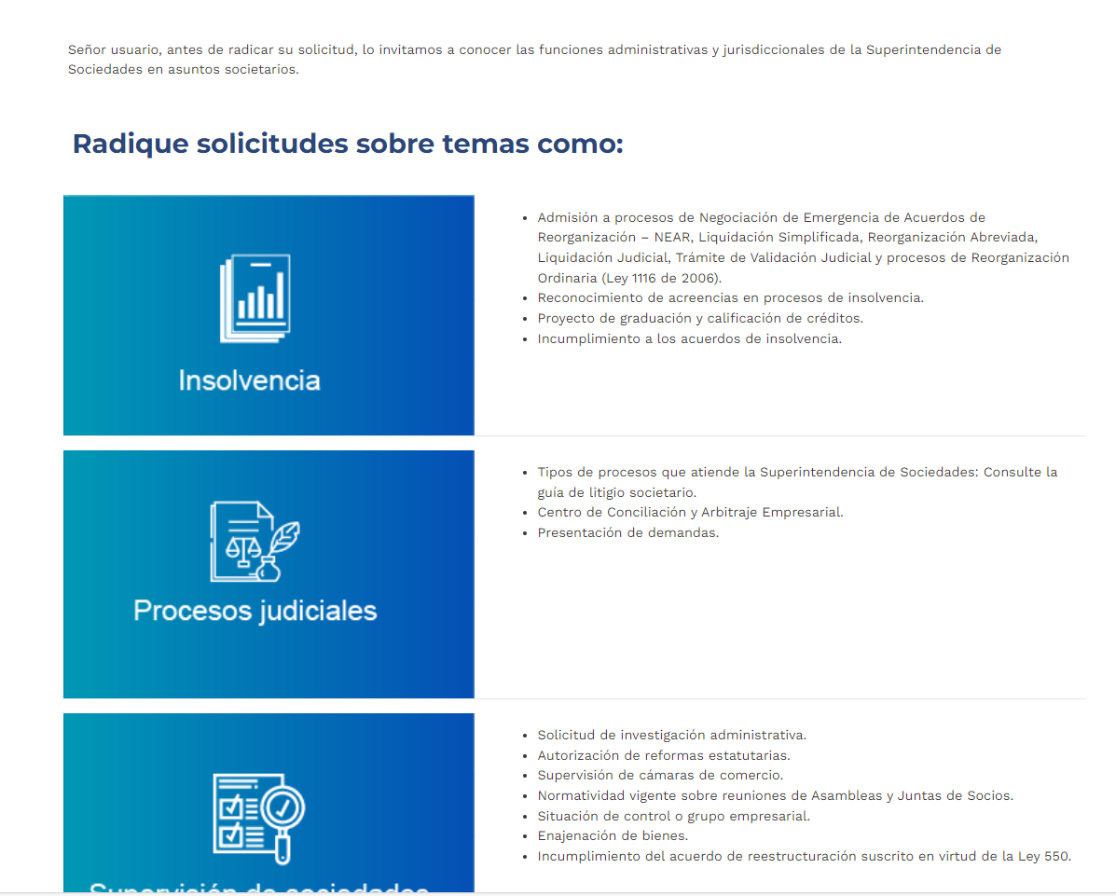
30 | CC26 Enlaces adecuados: Los enlaces deben contar con un texto que sea claro e indicativo del sitio o ventana que abrirá o el documento al que llegará. | Si |  |  | Los enlaces se encuentrar acorde y las paginas tienen miga de pan. | NA | https://www.supersociedades.gov.co/inicio
31 | CC27 Idioma: Cada página de un sitio web debe indicar el idioma en el que está conformada. Ello se informa en los metadatos, en los que se referencia esta característica. Si se indicarà el idioma del sitio web, pero en algún sitio se tuviera un texto en otro idioma, deberá existir un mecanismo para cambiar al idioma del sitio web. | Si |  |  | El idioma principal de la página es el español, no obstante en la parte superor izquierda, se puede cambiar el lenguaje a ingles, de las principales páginas. | NA | https://www.supersociedades.gov.co/inicio
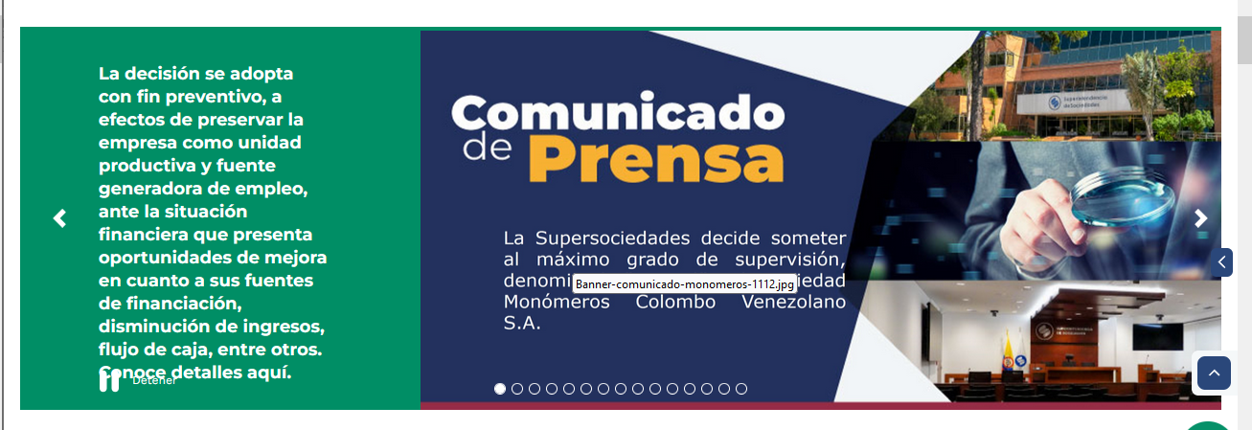
32 | CC28 Manejo del error: Al producirse un error, este debe ser mostrado en texto claro, entendible e indicando lo sucedido, además, debe sugerirse la solución si fuera posible. El texto de error debe ubicarse en un sitio visible, fácilmente detectable para el usuario y con características de contraste y tamaño adecuado para distintos tipos de usuarios. | Si |  |  | Se genera un Error y se evidencia el "Error" mostrando Texto claro | NA | https://www.supersociedades.gov.co/es/web/ | 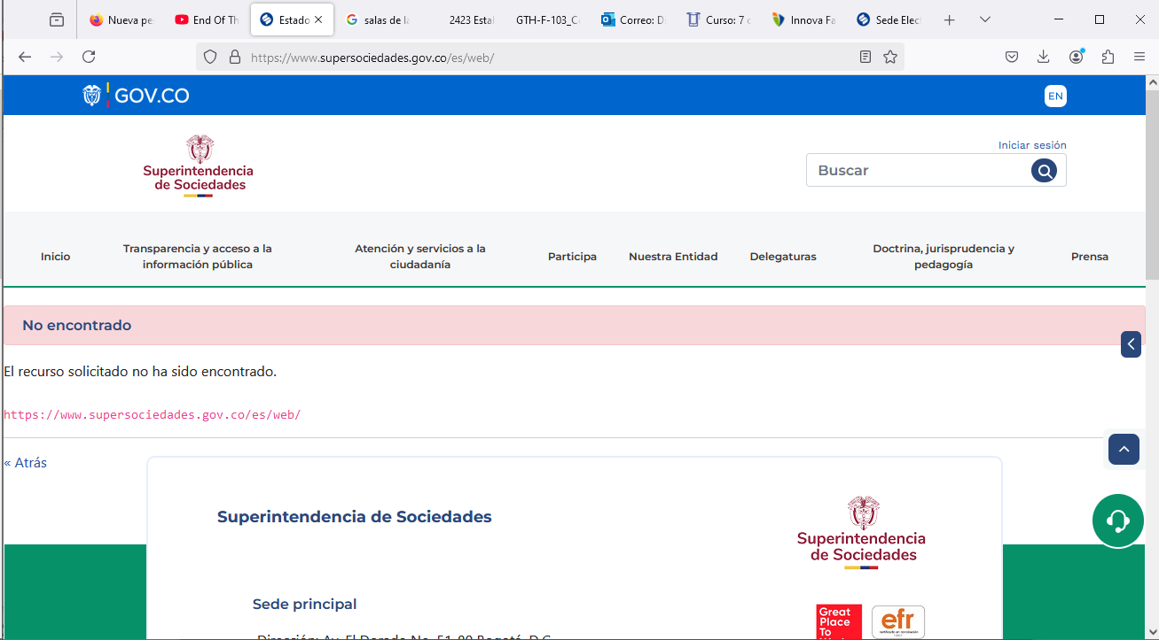
33 | CC29 Imágenes de texto: No se debe entregar información de texto incorporada a las imágenes, ya que esta información no puede ser leída por las ayudas técnicas de algunos usuarios. | Si |  |  | Se maneja banners con texto, sin embargo la página permite colocar texto alterno, de tal manera que si un software para discapacitados, se encuentra sobre la imagen, pueda leer el texto interno del banner. | Importante continuar diligenciando los campos del texto alterno de las imágenes | https://www.supersociedades.gov.co/inicio
34 | CC30 Objetos programados: Los objetos programados que se insertan en los sitios permiten generar algunas acciones de formas, ya sea más llamativas o más eficientes en apariencia. Estos elementos deben ser totalmente accesibles, lo que implica que ellos cumplan todos y cada uno de los criterios que en esta sección se han mostrado. No seleccione nunca un objeto programado sin haber determinado si es accesible. | Si |  |  | Los objetos programados que tiene la págian de la Supersociedades, son los que se encuentran a lado derecho, los cuales cumplen con su función | NA | https://www.supersociedades.gov.co/inicio#
35 | CC31 Desde una letra hasta un elemento complejo utilizable: La codificación de caracteres y textos debe ser la utilizada en la región para la que se hace el desarrollo, eso se logra indicando en los metadatos la codificación adecuada. Ello generalmente está dado en el lenguaje de marcado, el cual por defecto utiliza esta codificación. | Si |  |  | Las letras y botones de la página web, son utilizables, asi mismo se puede descargar alguna información en formatos para que se puedan utilizar para el usuario final | NA | https://www.supersociedades.gov.co/web/nuestra-entidad/indicadores | 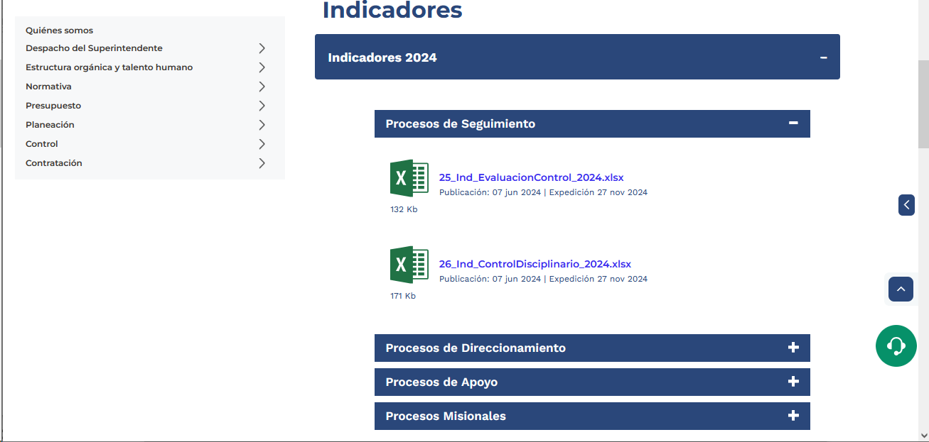
36 | CC32 Manejable por teclado: Todo apartado de los contenidos y de las interfaces debe ser manejable por teclado y debe garantizarse que el ingreso y salida hacia y desde elementos y objetos, sea posible mediante este dispositivo. | Si |  |  | En la página de Supersociedades, se puede naver por medio de las teclas, en especial con Tap, para ser navegado por personas con discapacidad | NA | https://www.supersociedades.gov.co/inicio#
Elaborado y verificado por Diana Paola Aguasaco Munevar
Fecha: febrero de 2024

Anexo 2 Requisitos de identi Vi
 | Superintendencia de Sociedades (en cumplimiento de la Ley 1712 de 2014 y la Resolución 1519 de 2020 - MinTIC)
Anexo No 2. Estándares de publicación y divulgación de contenidos e información.
Ítem | Requisito | ¿Cumple en su totalidad? |  |  | OBSEVACIÓN DE LA OCI - RECOMENDACIONES PARA ASEGURAR LA IMPLEMENTACIÓN DEL LINEAMIENTO (oblligatoria a 31 de diciembre de 2021) | CONCLUSIÓN | RECOMENDACIÓN | ENLACE DE PUBLICACIÓN DE EVIDENCIAS | IMAGEN
 |  | Si | No | N/A
1 | 2.1 Incluir un top bar o barra en la parte superior, que redireccione al Portal Único del Estado Colombiano GOV.CO | Si |  |  | Se encuentra publicado en la página el portal único del estado Colombiano. | Se observa que la Entidad, ha cumplido con incluir el portal único del estado Colombiano GOV.CO. | NA | https://www.supersociedades.gov.co/
2 | 2.2 Footer o pie de página ubicado en la parte inferior del portal bajo el diseño de GOV.CO que contenga: *Imagen del Portal Único del Estado Colombiano y el logo de la marca país CO - Colombia *Nombre de la entidad, como mínimo una dirección incluyendo el departamento (si aplica) y municipio o distrito. *Vínculo a redes sociales, para ser redireccionado en los botones respectivos. La autoridad deberá, en virtud del artículo 16 del Decreto 2106 de 2019, y del capítulo V del Decreto Nacional 1080 de 2014, y demás normas expedidas por el Archivo General de la Nación relacionadas, disponer de lo necesario para que la emisión, recepción y gestión de comunicaciones oficiales, a través de los diversos canales electrónicos, asegure un adecuado tratamiento archivístico y estar debidamente alineado con la gestión documental electrónica y de archivo digital. *Datos de contacto, incluyendo: teléfono conmutador, línea gratuita o línea de servicio a la ciudadanía/usuario, línea anticorrupción, identificación de canales físicos y electrónicos para atención al público, correo de notificaciones judiciales, enlace para el mapa del sitio, enlace para vincular a las políticas que hace referencia en el numeral *Todas las líneas telefónicas deberán incluir el prefijo de país +57, y el número significativo nacional (indicativo nacional) que determine la Comisión de Regulación de Comunicaciones. | Si |  |  | Se encuentra publicado en la página la imagen del portal único del Estado Colombiano. | Se observa que la Entidad, ha cumplido con la implementación del portal único Colombiano y el logo de la marca país. | NA | https://www.supersociedades.gov.co/

3 | 2.3 publicar en el pie de página o Footer los documentos aprobados que hagan referencia a Términos y Condiciones, Política de Privacidad y Tratamiento de Datos Personales, Política de Derechos de Autor y Automatización de uso Sobre los Contenidos y otros que correspondan de acuerdo con la normatividad vigente. | Si |  |  | Se evidencia el cumplimiento del numeral, el cual se encuentra en la página principal | Se está dando cumplimiento al numeral | NA | https://www.supersociedades.gov.co/
4 | 2.4 Habilitar como mínimo tres (3) menús destacados en el encabezado del sitio web y en la parte inferior de la barra superior Top bar - incluyendo Transparencia y Acceso a la Información Pública, Atención y Servicios a la Ciudadanía y Participa | Si |  |  | En la página se encuentra publicado los menús destacados en el sitio web. | Se está dando cumplimiento al numeral | NA | https://www.supersociedades.gov.co/
 | * Todo documento o información, deben ser publicados en forma cronológica del más reciente al más antiguo. | Si |  |  | Se observa que en la página de la Entidad, se encuentra publicada información de forma cronológica. | Se observa que la Entidad, ha cumplido con la información de forma cronologica, desde el más reciente al mas antiguo. | NA | https://www.supersociedades.gov.co/
 | *Los contenidos e información dispuesta para los usuarios deberán ser accesibles conforme con el Anexo 1 de la presente Resolución, y utilizar un lenguaje claro. | Si |  |  | En la página se encuentra publicada la información accesible a los usuarios. | Se observa que la Entidad, ha cumplido con la información accesible para los usuarios, con lenguaje claro. | NA | https://www.supersociedades.gov.co/
 | * Se debe contar con un buscador en el que la ciudadanía pueda encontrar información, datos o contenidos. Se sugiere disponer de búsquedas a partir del texto del contenido, tipologías, temas, subtemas, palabras claves, entre otros. | Si |  |  | Se observa la publicación del buscador en que la ciudadanía pueda encontrar información. | Se observa que la Entidad, ha cumplido con la implementación de un buscador en el que la ciudadanía pueda encontrar información, datos o contenido. | NA | https://www.supersociedades.gov.co/
 | * Toda la información debe ser publicada en formatos que permitan: su descarga, acceso sin restricciones legales, uso libre, procesamiento por máquina y realizar búsquedas en su interior. | Si |  |  | La información que se encuentra en la página de la Supersociedades, se encuentra disponible para descargar. | Se está dando cumplimiento al numeral | NA | https://www.supersociedades.gov.co/
 | * Todo documento o información debe indicar la fecha de su publicación en página web | Si |  |  | En la página web de la Entidad, se observa la publicación de documento con la fecha de publicación. | Se está dando cumplimiento al numeral | NA | https://www.supersociedades.gov.co/
 | * La información pública debe contar con una fuente única alojada en el menú de Transparencia y Acceso a la Información Pública evitando duplicidad, de forma que, independientemente el enlace/menú/sección en la que se divulgue la información se redireccionará a la fuente única. | Si |  |  | Se observa que en la página de la Entidad, se encuentra publicada información única en el menú de trasparencia. | Se observa que la Entidad, está dando cumplimiento con la obligación de publicar información de fuente única alojada en el menú de trasparencia. | NA | https://www.supersociedades.gov.co/ | 
 | * La publicación de normativa deberá seguir los siguientes criterios: - Toda la normativa debe ser publicada en formatos que permitan: su descarga, acceso sin restricciones legales, uso libre, procesamiento por máquina y realizar búsquedas en su interior. - La publicación de las normas debe incluir lo siguiente: tipo de norma, fecha de expedición, fecha de publicación, epígrafe o descripción corta de la misma, y enlace para su consulta. - Los documentos deben estar organizados del más reciente al más antiguo. - La norma expedida debe ser publicada en forma inmediata o en tiempo real... Los proyectos de normativa deben indicar la fecha máxima para presentar comentarios, en todo caso se debe incluir por lo menos un medio digital o electrónico para el envío de comentarios. - Indicar si la norma se encuentra vigente. | Si |  |  | Se observa que en la página de la Entidad, se encuentra publicadas los normas con todos los requisitos exigidos. | Se observa que la Entidad, está dando cumplimiento con la publicación de normas con el lleno de requisitos. | NA | https://www.supersociedades.gov.co/ | 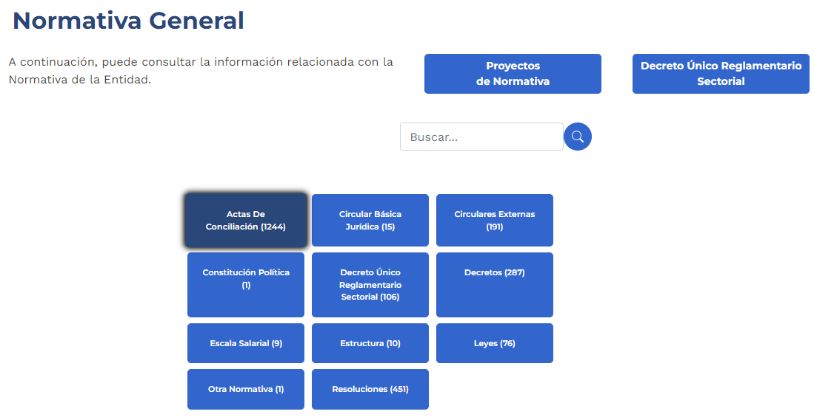

Anexo 2 Estandar de Publicación
Esquema de publicación de información de la Superintendencia de Sociedades (en cumplimiento de la Ley 1712 de 2014 y la Resolución 1519 de 2020 - MinTIC)
Anexo No 2. Estándares de publicación y divulgación de contenidos e información.
Menu Nivel I | Lineamiento | Tema del lineamiento |  | Descripción del lineamiento | OBSEVACIÓN DE LA OCI - RECOMENDACIONES PARA ASEGURAR LA IMPLEMENTACIÓN DEL LINEAMIENTO | CONCLUSIÓN | ENLACE DE PUBLICACIÓN DE EVIDENCIAS
1. Información de la entidad. En esta sección encontrará información relevante sobre la entidad sus funciones, procesos, directorios, calendario de actividades, entes que los vigilan, hojas de vida, entre otros. | 1.1 | Misión, visión, funciones y deberes. | - | De acuerdo con la normativa que le aplique y las definiciones internas, incluyendo norma de creación y sus modificaciones. | Se observa que la Entidad, ha dado cumplimiento con la publicación de la normatividad en la página de la Superintendencia de Sociedades. | Se debe seguir cumpliendo con las publicaciones de la normatividad vigente y su actualización. | https://www.supersociedades.gov.co/web/nuestra-entidad/quienes-somos
 | 1.2 | Estructura orgánica - Organigrama. | - | Incluirá, de manera legible, la descripción de la estructura orgánica, y la información de las divisiones o dependencias, extensiones y al menos un correo electrónico de los mismos, informando los nombres, apellido y cargo de la persona que sea responsable de la respectiva área. | Se observa que la Entidad, ha cumplido con la publicación de la estructura de la Superintendencia. | El Organigrama, se encuentra actualizado | https://www.supersociedades.gov.co/documents/107391/865537/Organigrama.pdf
 | 1.3 | Mapas y Cartas descriptivas de los procesos | - | Se deberán informar los procesos y procedimientos aplicables para la toma de decisiones conforme con sus competencias. | La Entidad ha cumplido con la implementación del mapa de procesos y procedimientos y su publicación. | NA | https://www.supersociedades.gov.co/web/nuestra-entidad/procesos-procedimientos-y-organigramas https://www.supersociedades.gov.co/web/nuestra-entidad/sistema-integrado-gestion
 | 1.4 | Directorio Institucional incluyendo sedes, oficinas, sucursales, o regionales, y dependencias | - | Incluir la información de contacto, ubicación física (Nombre de la sede (si aplica), dirección incluyendo el departamento (si aplica) y municipio o distrito (en caso que aplique se deberá indicar el nombre del corregimiento), horarios y días de atención al público, datos de contacto específicos de las áreas de trabajo o dependencias (en caso que aplique). | La Entidad ha cumplido con la implementación del directorio institucional y su publicación en la página. | Se deben actualizar los directorios en el evento de cambios y hacerle seguimiento a su implementación. | https://www.supersociedades.gov.co/inicio | 
 | 1.5 | Directorio de servidores públicos, empleados o contratistas | - | El directorio deberá estar vinculado con la información del SIGEP conforme con los lineamientos y definiciones del Departamento Administrativo de la Función Pública. Esta información deberá estar actualizada cada vez que ingrese o se desvincule un servidor público, empleado o contratista. Este requisito se entenderá cumplido a través de un enlace a la publicación de la información que contiene el directorio en el Sistema de Información de Empleo Público – SIGEP. | La Entidad públicó en la página el directorio de servidores publicos, dando cumplimiento a la contemplado en la norma. | El directorio se debemantener actualizado y publicado | https://www.supersociedades.gov.co/resultados_busqueda?p_p_id=com_liferay_journal_web_portlet_JournalPortlet&p_p_lifecycle=0&p_p_state=maximized&p_p_mode=view&_com_liferay_journal_web_portlet_JournalPortlet_mvcPath=%2Fasset%2Ffolder_full_content.jsp&_com_liferay_journal_web_portlet_JournalPortlet_folderId=114116&p_p_auth=jGy2IbYf&p_l_back_url=%2Fresultados_busqueda%3Fq%3Ddirectorio%26cargado%3Dtrue
 | 1.6 | Directorio de entidades | - | Listado de entidades que integran el respectivo sector, con el enlace al sitio web de cada una de éstas. | La Superintendencia cumple el listado de las Entidades adscritas del sector y su publicación. | Se recomienda mantener actualizado la página | https://www.supersociedades.gov.co/inicio | 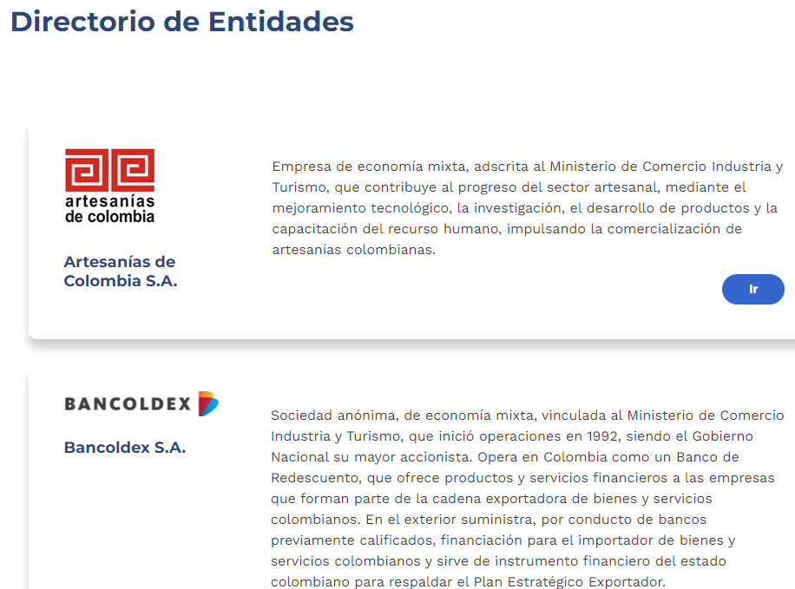
 | 1.7 | Directorio de agremiaciones o asociaciones en las que participe | - | El sujeto obligado deberá informar los gremios o asociaciones en las que participe como asociado, para lo cual, deberá publicar el enlace al sitio web. | La Entidad cumple con la implementación del directorio de agremiaciones y su publicación en la página. | Se evidenció la publicación del directorio en la página de la Entidad. | Agremiaciones: https://www.supersociedades.gov.co/web/nuestra-entidad/directorio-de-agremiaciones-asociaciones-y-grupos-de-interes Directorio de Entidades: https://www.supersociedades.gov.co/web/nuestra-entidad/directorio-de-entidades | 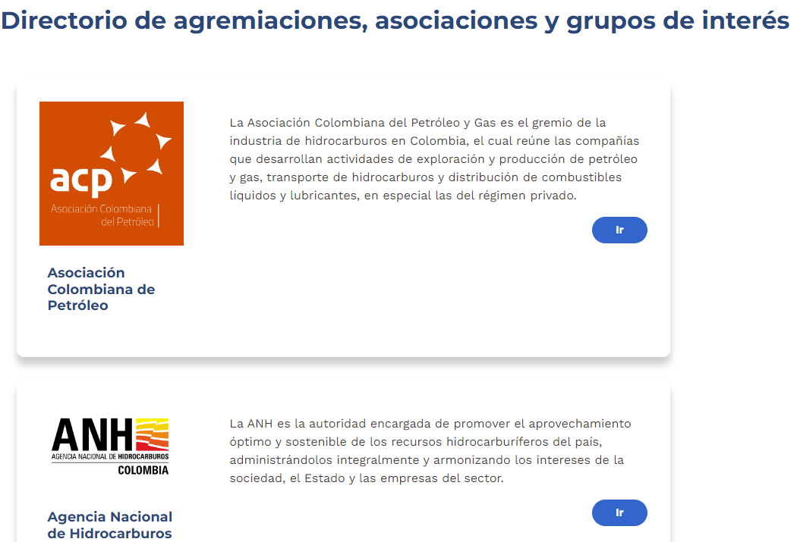
 | 1.8 | Servicio al público, normas, formularios y protocolos de atención | - | Servicio al público, normas, formularios y protocolos de atención. | La Superintendencia de Sociedades realizó la implementación de los diferentes PQRSD que realizan los ciudadanos. | Se verificó que estos PQRSD estuvieran publicados en la página de la Entidad y se encuentra acorde. | Canales de Atencion: https://www.supersociedades.gov.co/web/guest/canales-de-atencion Formulario PQRSD: https://www.supersociedades.gov.co/es/formulario-pqrsdf Manual de Atención al ciudadano: https://www.supersociedades.gov.co/documents/20122/158168/ATC-M-001-Manual-Atencion-al-Ciudadano.pdf/3b97197e-f07b-24a3-fe5b-d3471d52ef5b?t=1664486329250 Normatividad: https://www.supersociedades.gov.co/web/nuestra-entidad/normativa?keyword=&id=1256470&start=20&end=40 | 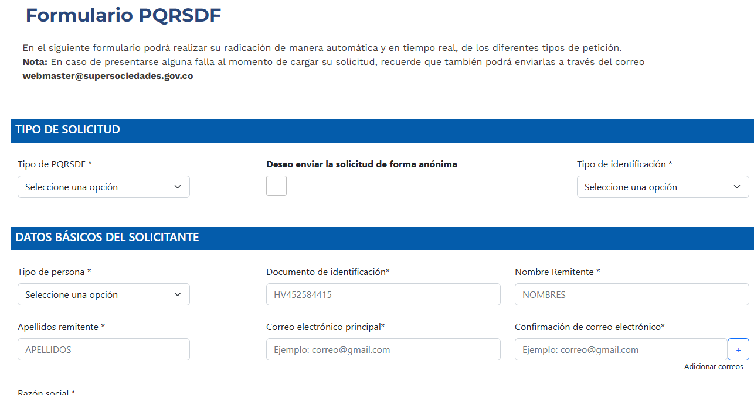
 | 1.9 | Procedimientos que se siguen para tomar decisiones en las diferentes áreas | - | Procedimientos que se siguen para tomar decisiones en las diferentes áreas. | La Superintendencia de Sociedades, cuenta con el Sistema de Gestion Integrado, donde se encuentran los procesos y procedimeintos de cada una de las áreas. | Se recomienda mantener los procesos y procedimientos actualizados | Sistema Integrado Gestión - Nuestra Entidad - Inicio | 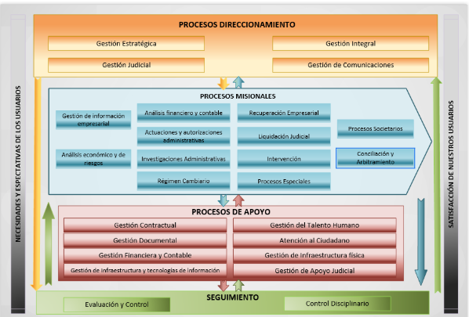
 | 1.10 | Mecanismo de presentación directa | - | De solicitudes, quejas y reclamos a disposición del público en relación con acciones u omisiones del sujeto obligado. | Se observa que la Entidad, ha implementado las PQRSD realizadas por los cuidadanos. | Se evidencia la publicación en la página de la Entidad, las diferentes quejas de los usuarios. | Formulario PQRSD: https://www.supersociedades.gov.co/es/formulario-pqrsdf
 | 1.11 | Calendario de actividades y eventos | - | Calendario de actividades y eventos. | Se observa el calendario de actividades implementado por la Superintendencia de Sociedades. | En la página de la Entidad, se observa su publicación. | https://www.supersociedades.gov.co/calendario-de-eventos | 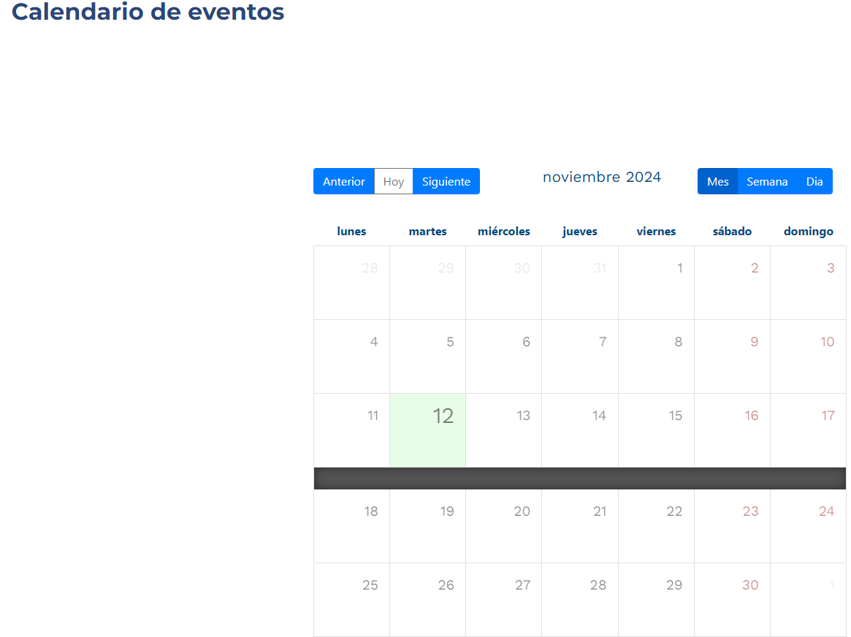
 | 1.12 | Información sobre decisiones que puede afectar al público | - | Publicar el contenido de toda decisión y/o política que haya adoptado y afecte al público, junto con sus fundamentos e interpretación. | Se observa que la Entidad da cumplimiento con el item, donde se evidencia la página con la informacion Normativa y por ende, con las desisiones que pueden afectar al público. | Se recomienda continuar actualizando. | https://www.supersociedades.gov.co/web/nuestra-entidad/normativa | 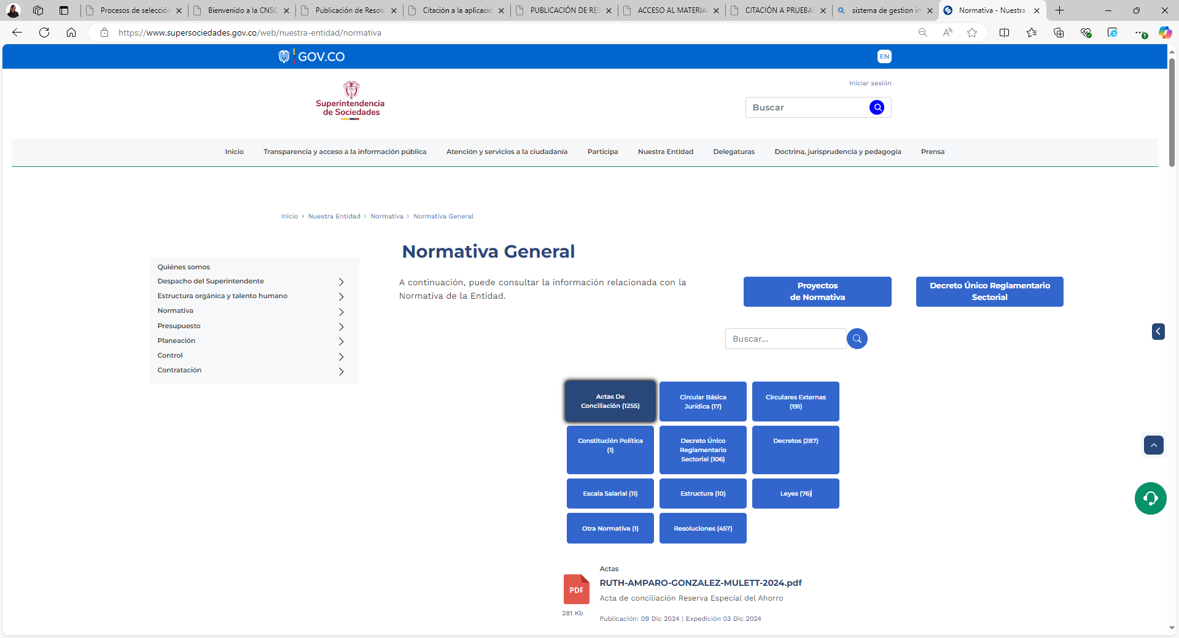
 | 1.13 | Entes y autoridades que lo vigilan | - | Indicar entes y/o autoridades que lo vigilan o supervisan. Se debe incluir: nombre de la entidad, dirección, teléfono, email, enlace al sitio web del ente o autoridad, e igualmente, informar tipo de control (fiscal, social, político, regulatorio, etc.) | Se observa que la página de la Supeintendencia de Sociedades, cuenta con la página donde se encuentra los Entes que lo vigila. | Se da cumplimiento al item | Entes de control de vigilancia y mecanismos - Nuestra Entidad - Inicio | 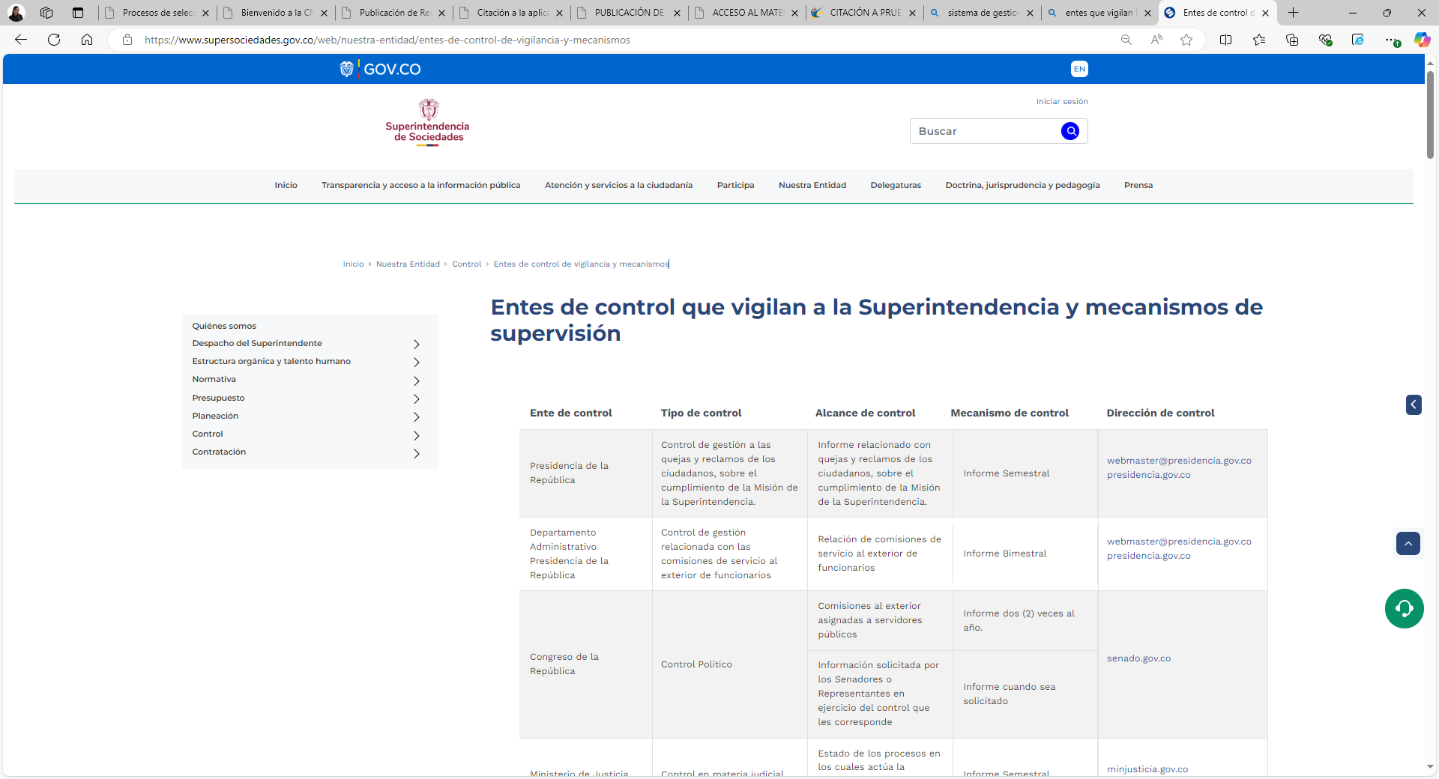
 | 1.14 | Publicación de hojas de vida | 1.14.1 | Publicar la hoja de vida de aspirantes, junto con el email para presentar comentarios por parte de la ciudadanía. | Se observa que la Entidad, cuenta con una página donde se publica las hojas de vida y en la parte inferior de la página se encuentra el correo electrónico webmaster@supersociedades.gov.co y notificacionesjudicionales@supersociedades.gov.co | Se verificó que la Entidad, cumplió con este requisito, en la página se observa su publicación. | Talento humano - Nuestra Entidad - Inicio | 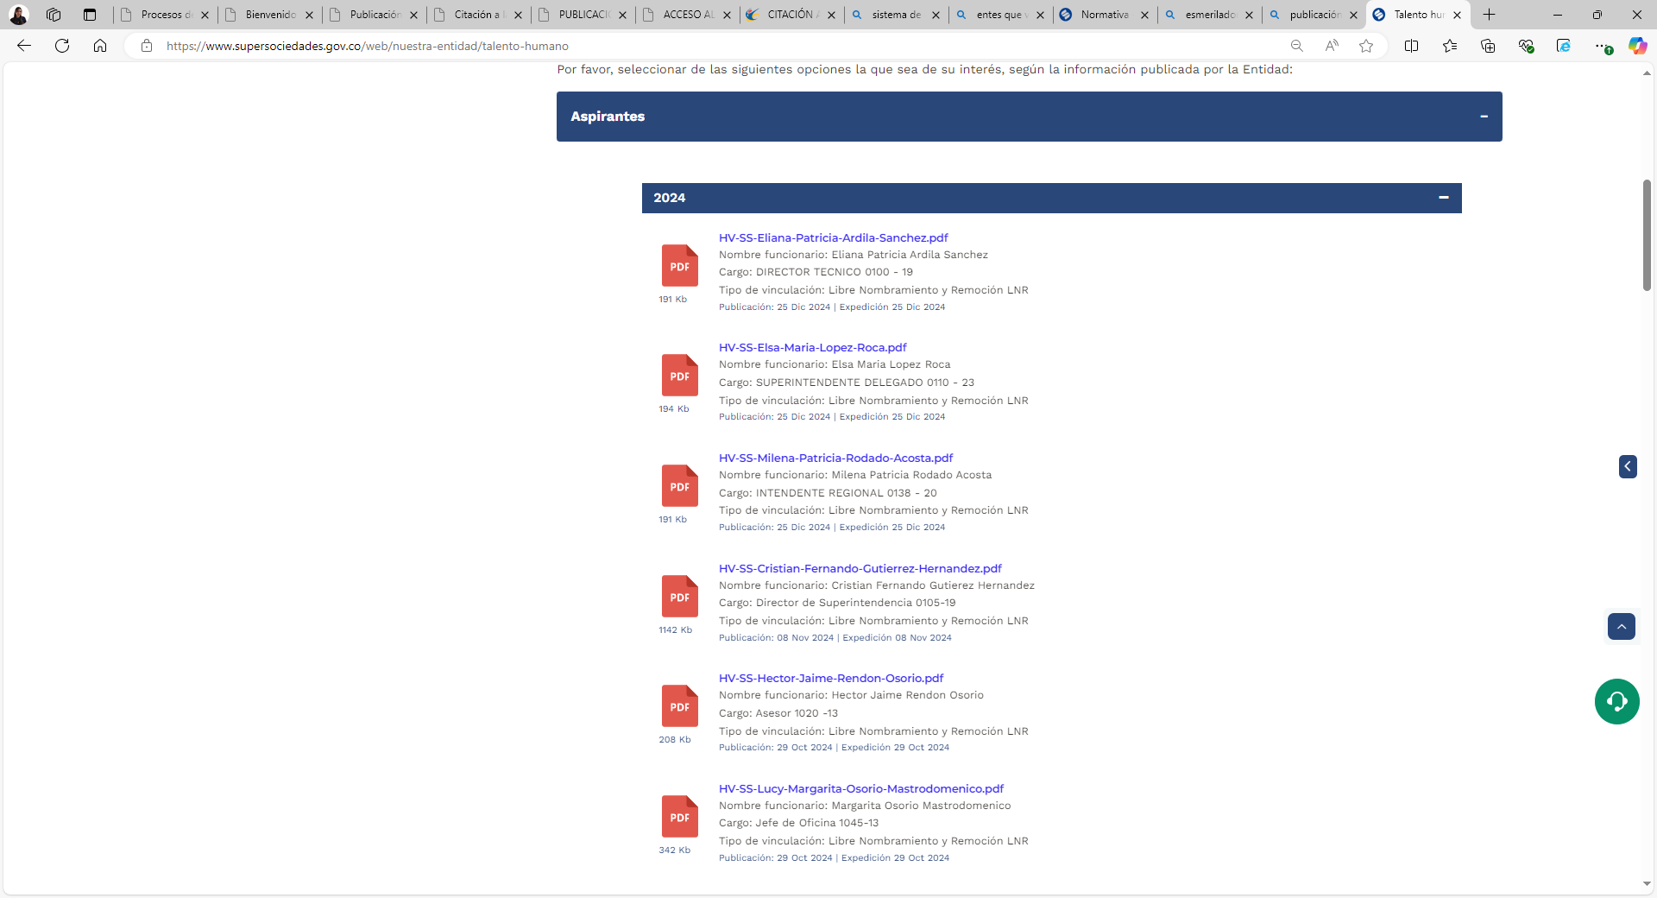
 |  |  | 1.14.2 | Para el caso de las entidades de orden nacional, el requisito se cumple mediante link al Portal de Aspirantes de la Presidencia de la República, disponible en: https://aspirantes.presidencia.gov.co/ | Se observa que la Entidad, cumple con este requisito, se publica en Presidencia los cargos que lo requieran. | Se está dando cumplimiento al item | https://aspirantes.presidencia.gov.co/ | 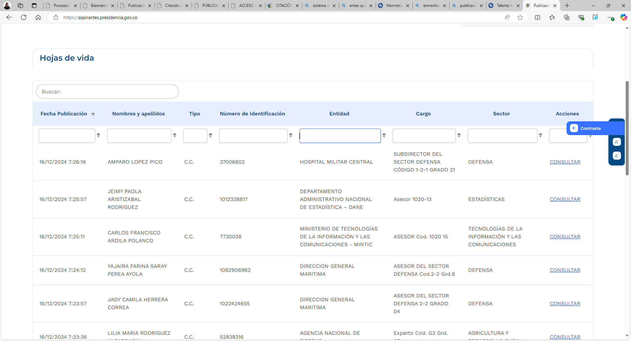 ,
2. Normativa. Esta sección encontrará el acceso a las normas correspondientes al sujeto obligado. | 2.1 | Normativa de la entidad o autoridad | 2.1.1. | Leyes. De acuerdo con las leyes que le apliquen. | Se observa que la página de la Supeintendencia de Sociedades, cuenta con el sitio de publicación de las Leyes | Se está dando cumplimiento al item | Normativa - Nuestra Entidad - Inicio | 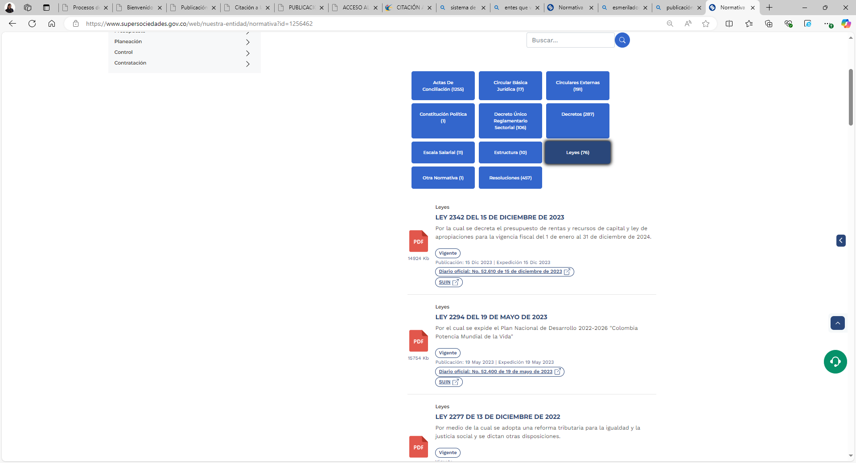
 |  |  | 2.1.2 | Decreto Único Reglamentario. De acuerdo con el decreto único reglamentario (si aplica) | Se observa que la página de la Supeintendencia de Sociedades, cuenta con el sitio de publicación del Decreto Único Reglamentario | Se está dando cumplimiento al item | Normativa - Nuestra Entidad - Inicio | 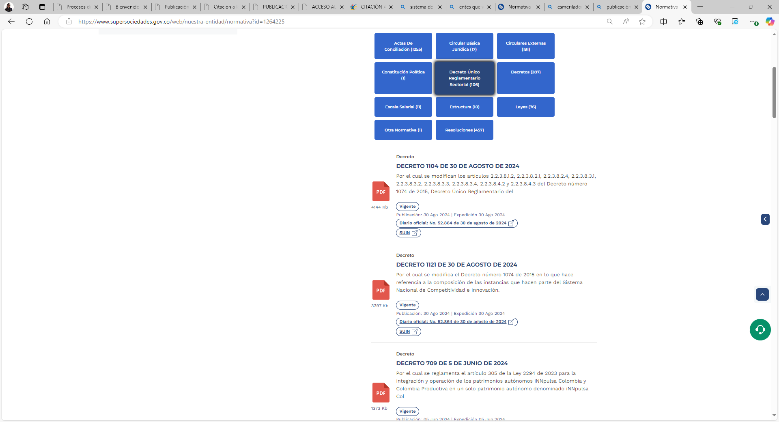
 |  |  | 2.1.3 | Normativa aplicable Decretos, resoluciones, circulares, directivas presidenciales, actos administrativos, autos o fallos judiciales que le apliquen (siempre que sea obligación su publicación) y que no se encuentren compilados, y demás normativa, incluyendo para entes territoriales las ordenanzas y los acuerdos municipales o distritales. | la Normatividad General | Se está dando cumplimiento al item | Normativa - Nuestra Entidad - Inicio | 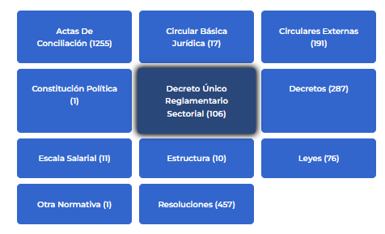
 |  |  | 2.1.4 | Vínculo al Diario o Gaceta Oficial. Todas las entidades de los niveles nacional, territorial y autónomos, deberán incluir el vínculo al Diario Oficial, y para el caso de entidades territoriales, se deberá incluir un link para consultar las gacetas oficiales que les aplique. | La Superintendencia de Sociedades, cuenta con el vinculo del Diario Oficial, el cual se encuentra en el link indicado | Se está dando cumplimiento al item | https://www.supersociedades.gov.co/web/nuestra-entidad/normativa?id=1256463 | 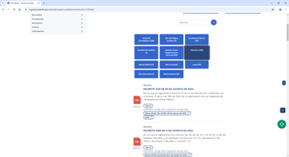
 |  |  | 2.1.5 | Políticas, lineamientos y manuales. Cada sujeto obligado deberá publicar sus políticas, lineamientos y manuales, tales como, según le aplique: (a) Políticas y lineamientos sectoriales; (b) Manuales; (c) otros lineamientos y manuales que le aplique. | Se observa que la Entidad, ha cumplido con la implementación del mapa de procesos y procedimientos. | Conforme al numeral, se está dando cumplimiento al item | https://www.supersociedades.gov.co/web/nuestra-entidad/sgi | 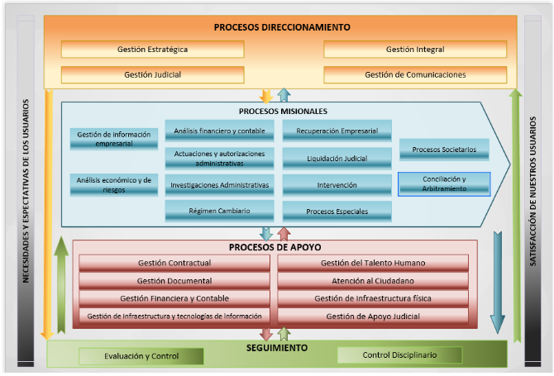

 |  |  | 2.1.6 | Agenda Regulatoria. Incluir en orden cronológico la agenda regulatoria, identificando claramente si ha sido adicionada o modificada. | Dado al sustento normativo que está en el artículo 7 del Decreto 270 de 2017, compilado en el artículo 2.1.2.1.20 del Decreto Único Reglamentario del Sector Presidencia de la República 1081 de 2015, modificado por el artículo 3 del Decreto 1273 de 2020, NO APLICARÏA para la Supersociedades | No aplica
 | 2.2 | Búsqueda de normas | 2.2.1 | Sistema Único de Información Normativa – SUIN. Deberá habilitarse la funcionalidad de consulta localizada y el vínculo para acceder al SUIN del Ministerio de Justicia y del Derecho. | Se verifica en el sitio de Normatividad y se evidencia que se está dando cumplimiento al numeral, con los links de los Decretos en el SUIN | Conforme al numeral, se está dando cumplimiento al item | Normativa - Nuestra Entidad - Inicio | 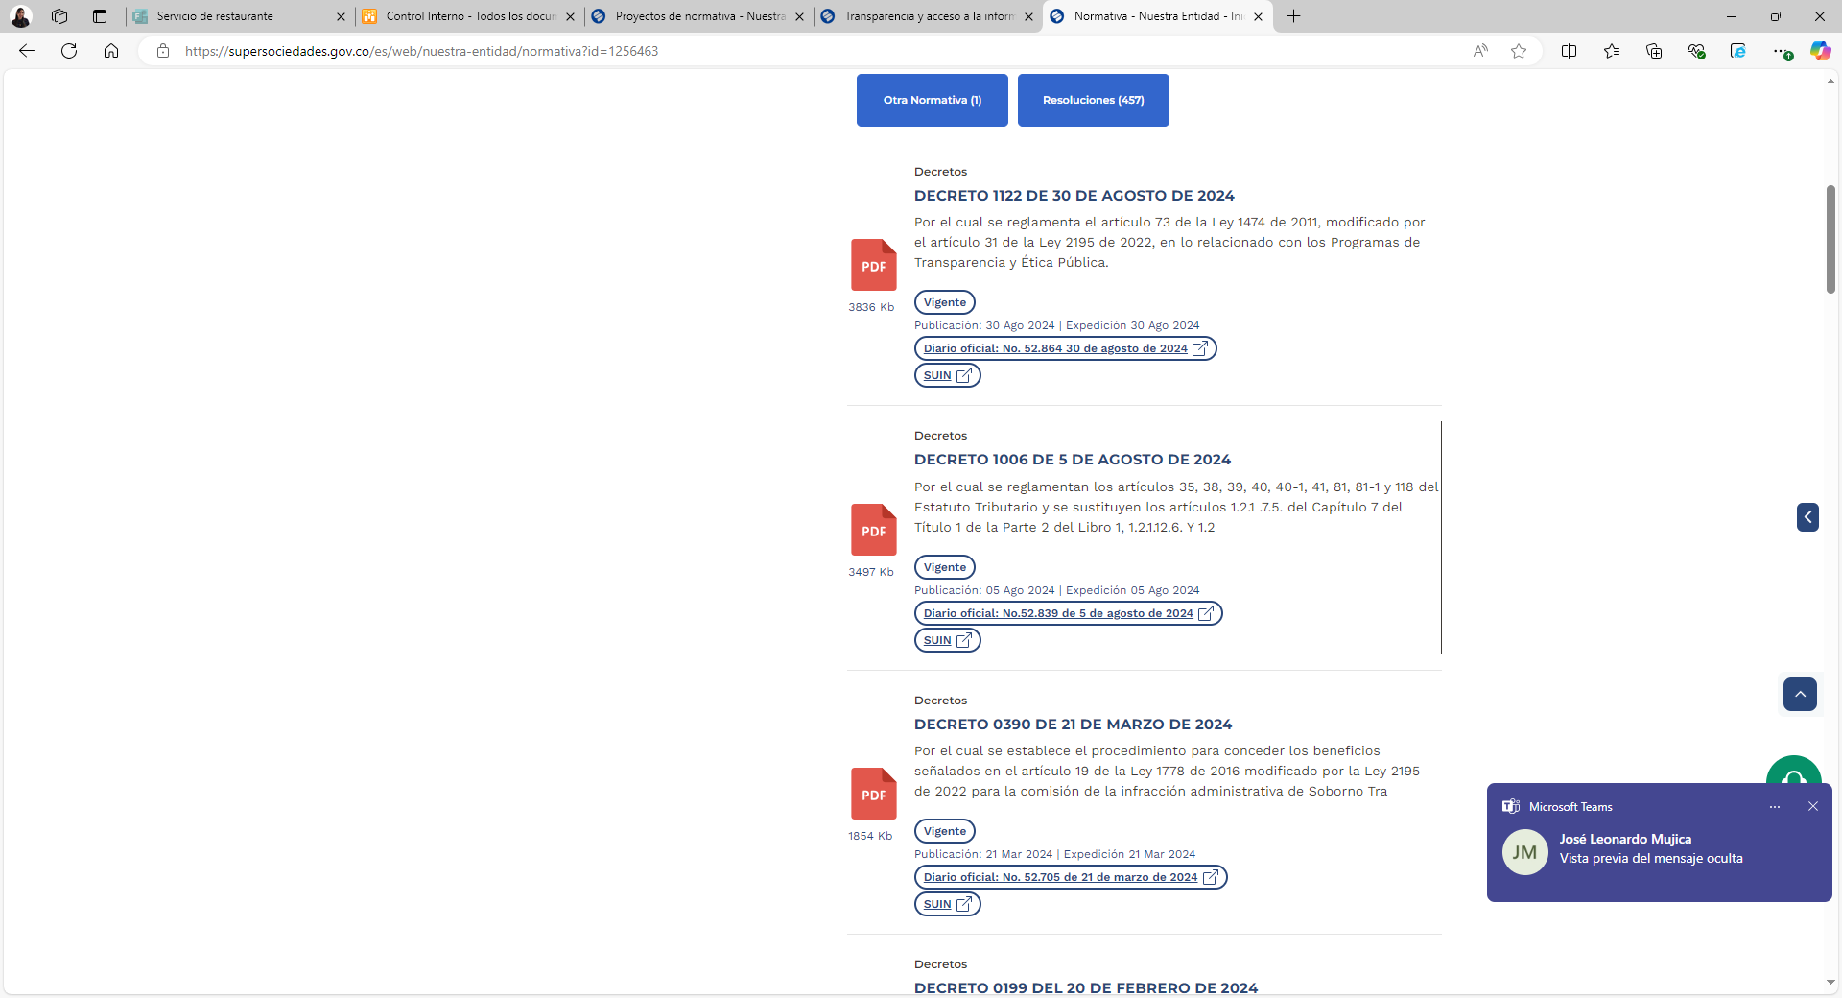
 |  |  | 2.2.2 | Sistema de búsquedas de normas, propio de la entidad. El sujeto obligado podrá publicar su propio mecanismo de búsqueda de normas para las normas que expida, sancione o revise en el marco de sus competencias. | El sitio de Normativa General, cuenta con su propio buscador | Conforme al numeral, se está dando cumplimiento al item | https://www.supersociedades.gov.co/web/nuestra-entidad/normativa | 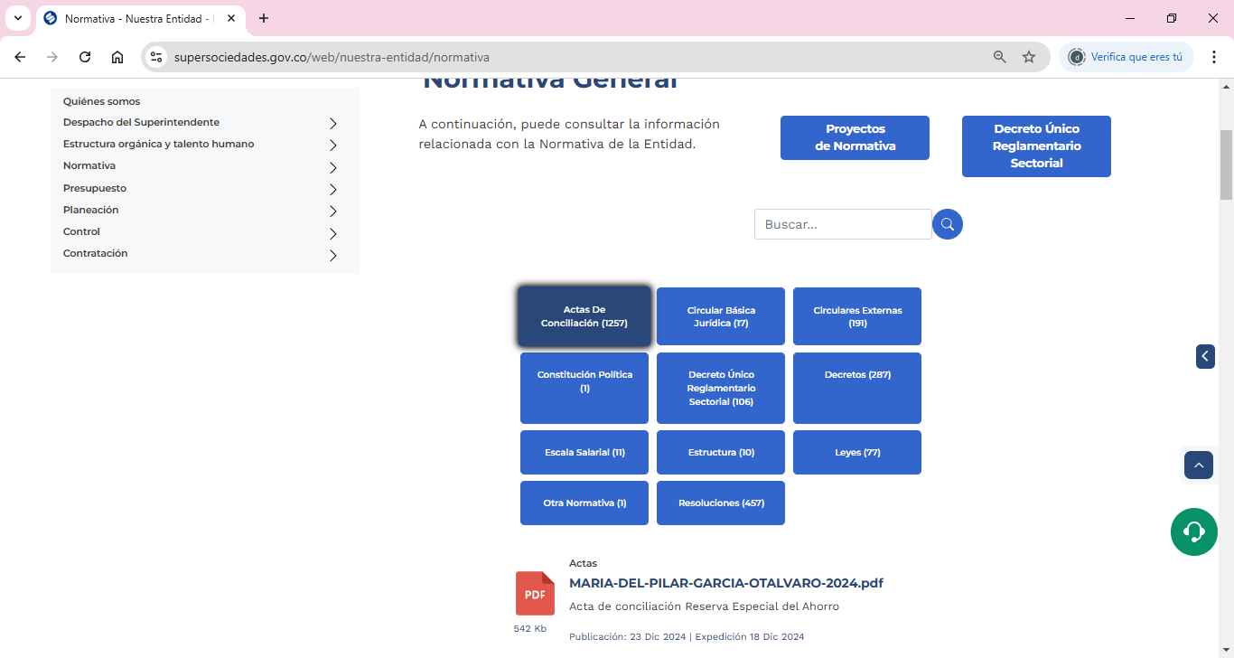
 | 2.3 | Proyectos de normas para comentarios. | 2.3.1 | Proyectos normativos. Publicar los proyectos normativos para comentarios, indicando los datos de contacto y plazo para que los interesados se pronuncien. | En la página de Transparencia y acceso a la información pública, se encuentra la información indicada en el iem | Conforme al numeral, se está dando cumplimiento al item | https://www.supersociedades.gov.co/web/nuestra-entidad/proyectos-de-normativa | 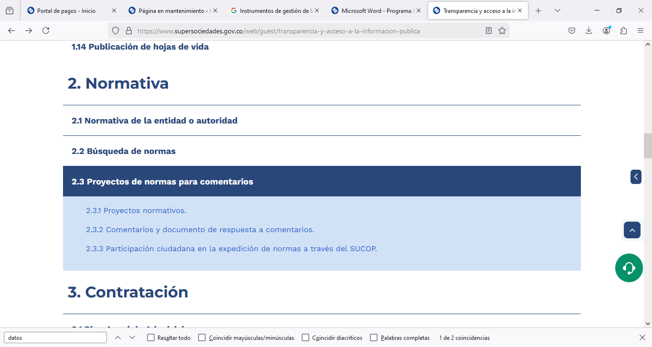
 |  |  | 2.3.2 | Comentarios y documento de respuesta a comentarios. En cada proyecto normativo se deberá publicar copia de los comentarios allegados (protegiendo la información personal o sensible según disposiciones de ley, email y demás datos de contacto, información de carácter reservado allegada); así mismo, se publicará el documento de respuesta a los comentarios. | En la página de Transparencia y acceso a la información pública, se encuentra la información indicada en el iem | Conforme al numeral, se está dando cumplimiento al item | https://www.supersociedades.gov.co/web/nuestra-entidad/proyectos-de-normativa/-/asset_publisher/gllg/content/proyecto-de-modificaci%25C3%25B3n-de-circular-externa?_com_liferay_asset_publisher_web_portlet_AssetPublisherPortlet_INSTANCE_gllg_assetEntryId=8033578&_com_liferay_asset_publisher_web_portlet_AssetPublisherPortlet_INSTANCE_gllg_redirect=https%3A%2F%2Fwww.supersociedades.gov.co%2Fweb%2Fnuestra-entidad%2Fproyectos-de-normativa%3Fp_p_id%3Dcom_liferay_asset_publisher_web_portlet_AssetPublisherPortlet_INSTANCE_gllg%26p_p_lifecycle%3D0%26p_p_state%3Dnormal%26p_p_mode%3Dview%26_com_liferay_asset_publisher_web_portlet_AssetPublisherPortlet_INSTANCE_gllg_cur%3D0%26p_r_p_resetCur%3Dfalse%26_com_liferay_asset_publisher_web_portlet_AssetPublisherPortlet_INSTANCE_gllg_assetEntryId%3D8033578 | 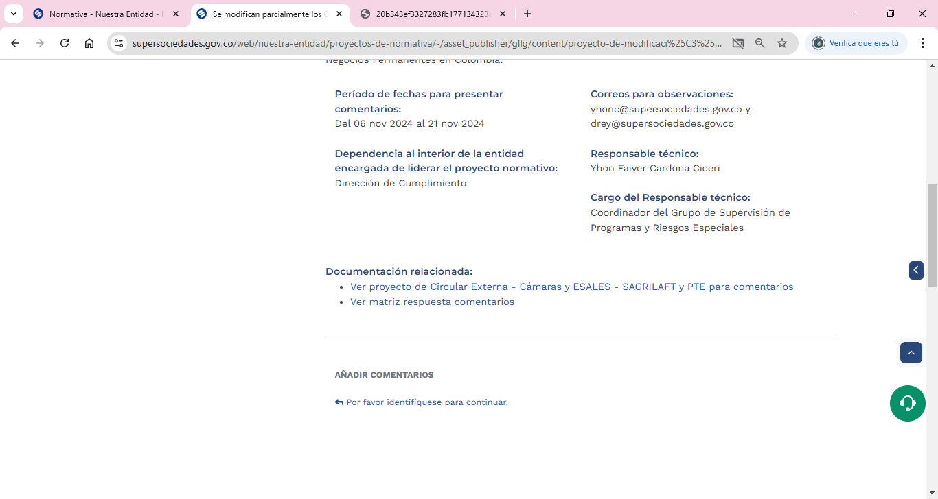
3. Contratación En esta sección encontrará información relevante sobre plan de adquisición, información contractual, ejecución de los contratos, entre otros | 3.1 | Plan Anual de Adquisiciones. | - | Plan anual de adquisiciones de la entidad, junto con las modificaciones que se realicen, para lo cual, deberá informar que la versión del documento ha sido ajustada, e indicar la fecha de la actualización. La publicación se puede surtir con el link que direccione a la información en el SECOP. | Se observa que la Entidad, ha cumplido con la implementación en la Entidad del plan anual de adquisiciones. | Se evidencia que este plan anual de adquisiciones se encuentra publicado en la página de la Entidad. | https://www.supersociedades.gov.co/es/web/nuestra-entidad/plan-anual-de-adquisiciones | 
 | 3.2 | Publicación de la información contractual. | - | Los sujetos obligados que contratan con cargo a recursos públicos o recursos públicos y privados, deben publicar la información de su gestión contractual en el SECOP, conforme lo disponen la Ley 1150 del 2007, y el Decreto Único Reglamentario 1082 del 2015. En la página web del sujeto obligado debe indicarse en link para redireccionar a las búsquedas de procesos contractuales en el SECOP I y SECOP II (según aplique). | Se observa que la Entidad, ha cumplido con la aplicación de la Ley 1712 de 2014 y la Resolución 1519 de 2020 | Se le hará seguimiento a la aplicación de la normatividad vigente | https://www.supersociedades.gov.co/es/web/nuestra-entidad/informacion-contractual
 | 3.3 | Publicación de la ejecución de los contratos. | - | Publicar el estado de la ejecución de los contratos, indicando fecha de inicio y finalización, valor del contrato, porcentaje de ejecución, recursos totales desembolsados o pagados, recursos pendientes de ejecutar, cantidad de otrosíes y adiciones realizadas (y sus montos). | Se observa que la Entidad, ha cumplido con la publicación y ejecución de los contratos que realiza la Entidad. | En la página de la Entidad, se observa que la Entidad cumple con la publicación de los contratos ejecutados. | https://www.supersociedades.gov.co/es/web/nuestra-entidad/ejecucion-de-contratos
 | 3.4 | Manual de contratación, adquisición y/o compras. | - | Publicar el manual de contratación, políticas, guías de adquisición y compras conforme los lineamientos que expida la Agencia Nacional de Contratación Pública – Colombia Compra Eficiente. | Se observa que la Entidad, ha cumplido con la implementación del manual de contratación, políticas y guias de adquisición. | En la página se encuentra publicado el manual de contratación, políticas y guias de adquisición. | https://www.supersociedades.gov.co/es/web/nuestra-entidad/normativa-en-materia-de-adquisiciones
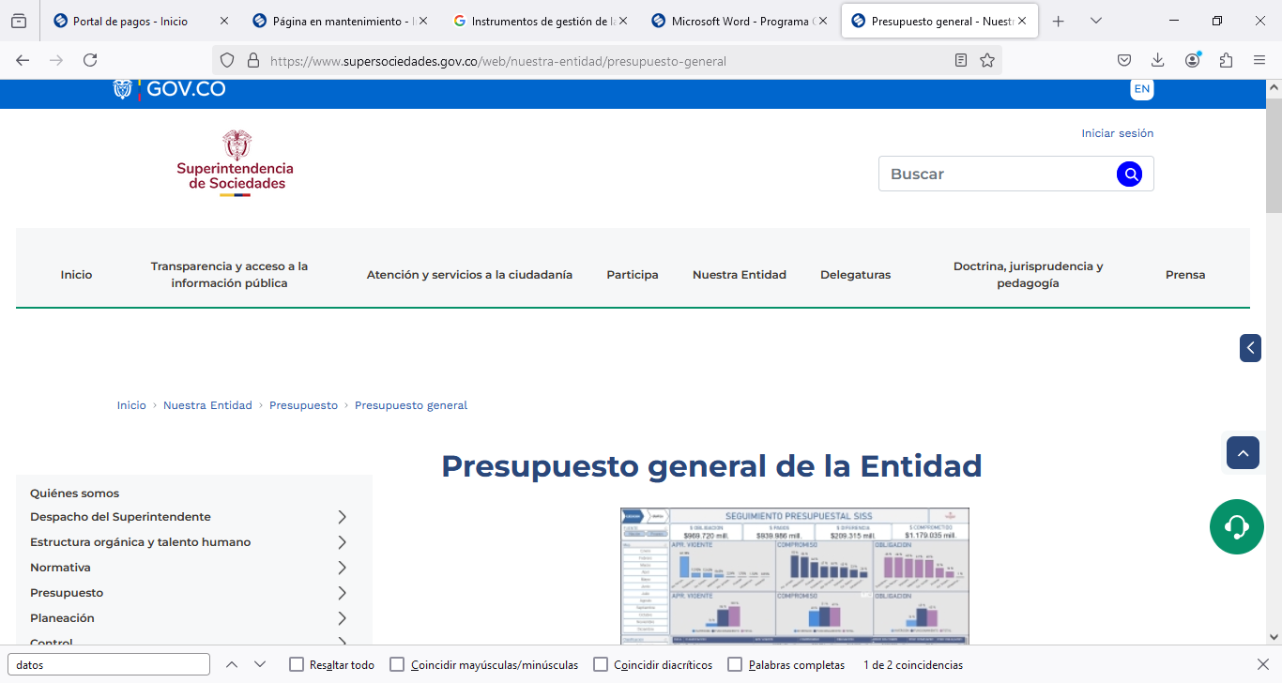
 | 3.5 | Formatos o modelos de contratos o pliegos tipo. | - | Publicar los formatos o modelos de contrato y pliegos tipo, en caso de que aplique. | La Entidad cumple con los formatos de medelos de contratos y pliegos tipo, los cuales se encuentra en el Sistema de Gestión Integrado - Formatos Estudios de Conveniencia | Se observa que en la página se encuetra publicado el formato de modelos de contratos. | https://view.officeapps.live.com/op/view.aspx?src=https://www.supersociedades.gov.co/documents/107391/3404596/GCON-C-001_Gestion_Contractual.xlsx | 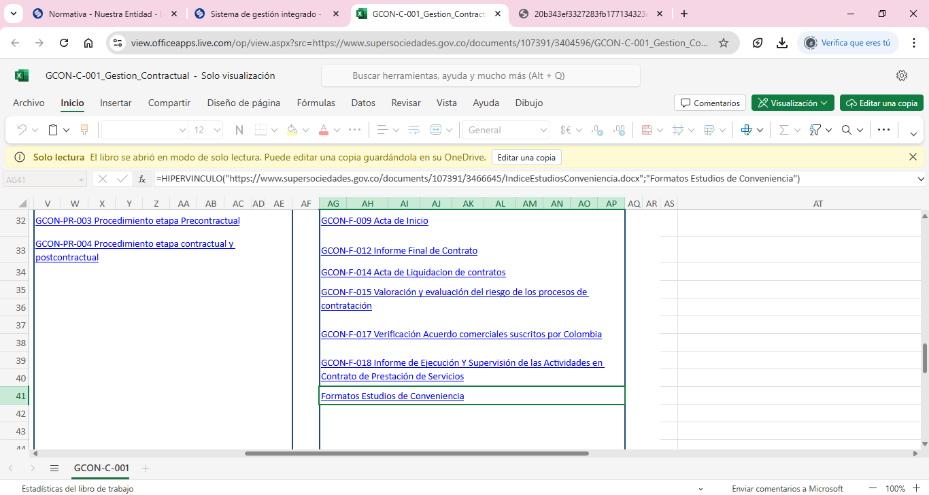
4. Planeación, Presupuesto e Informes En esta sección encontrará información sobre asuntos presupuestales y de planeación, control interno, auditoría e Informes de la entidad. | 4.1 | Presupuesto general de ingresos, gastos e inversión | - | Publicar el presupuesto general de ingresos, gastos e inversión de cada año fiscal, incluyendo sus modificaciones, para el efecto, deberá indicar que la versión del documento ha sido ajustada e indicar la fecha de la actualización. Se deberá incluir un anexo que indique las rentas o ingresos, tasas y frecuencias de cobro en formato abierto para consulta de los interesados. | Se observa que la Entidad, ha cumplido con la publicación del presupuesto de ingresos y gastos e inversión. | Se evidencia la publicación en la página del presupuesto dew ingresos y gastos e inversión. | https://www.supersociedades.gov.co/es/web/nuestra-entidad/presupuesto-general
 | 4.2 | Ejecución presupuestal. | 4.2 | Publicar la información de la ejecución presupuestal aprobada y ejecutada de ingresos y gastos anuales. | Se observa que la Entidad, ha cumplido con la información de la ejecución presupuestal, aprobada y ejecutada de ingresos y gastos. | La Entidad ha cumplido con la publicación del presupuesto de ingresos y gastos anuales. | https://www.supersociedades.gov.co/es/web/nuestra-entidad/ejecucion-presupuestal-historica-anual | 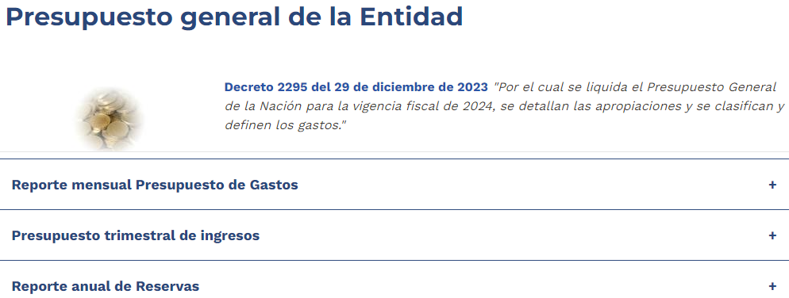
 | 4.3 | Plan de Acción. Publicar anualmente, antes del 31 de enero de cada año, los planes a que hace referencia el artículo 74 de la Ley 1474 del 2011 y el Decreto 612 del 2018 de acuerdo con las orientaciones del Manual Operativo del Modelo Integrado de Planeación y Gestión (MIPG). Conforme lo dispone el parágrafo del artículo 74 de la Ley 1474 del 2011 las “empresas industriales y comerciales del Estado y las Sociedades de Economía Mixta estarán exentas de publicar la información relacionada con sus proyectos de inversión". Los sujetos deberán, cada tres (3) meses, publicar la información relacionada con la ejecución de metas, objetivos, indicadores de gestión y/o desempeño, de conformidad con sus programas operativos y los demás planes exigidos por la normativa vigente. | 4.3 | Plan de Acción Integrado | Se observa que la Entidad, ha cumplido con la implementación del plan de acción integrado. | En la página se encuentra publicado el plan de acción integrado. | https://www.supersociedades.gov.co/es/web/nuestra-entidad/plan-de-accion-institucional | 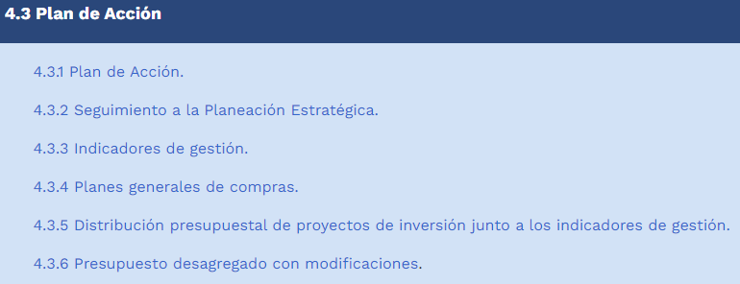
 |  |  | 4.3.2 | Plan Estratégico | Se observa que la Entidad, ha cumplido con la implementación del plan Integrado de Planeación y Gestión (MIPG). | La Entidad tiene publicado en la página de la Entidad, el plan estrategico. | https://www.supersociedades.gov.co/es/web/nuestra-entidad/planeacion-estrategica-y-dofa | 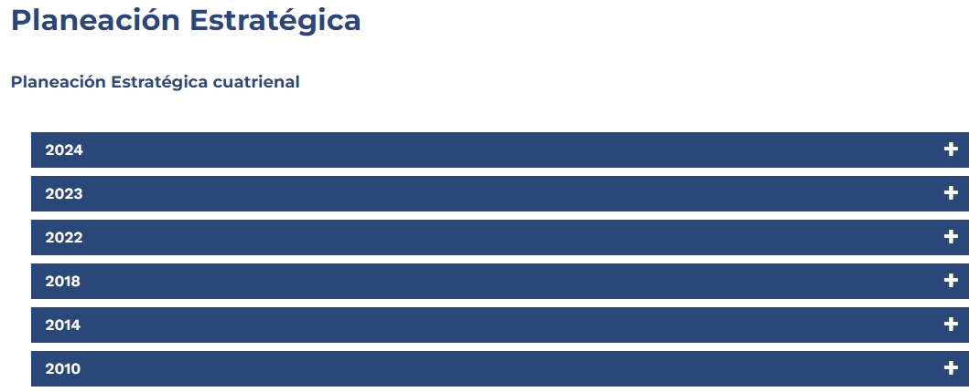
 |  |  | 4.3.3 | Plan Anticorrupción y de Atención al Ciudadano, de conformidad con el artículo 73 de la Ley 1474 de 2011 | Se observa que la Entidad, ha cumplido con la implementación del plan inticorrupción y atención al ciudadano. | Se observa que la página, se encuentra publicado el plan antic orrupción y de atención de ciudadano. | https://www.supersociedades.gov.co/es/web/nuestra-entidad/plan-anticorrupcion-2024 | 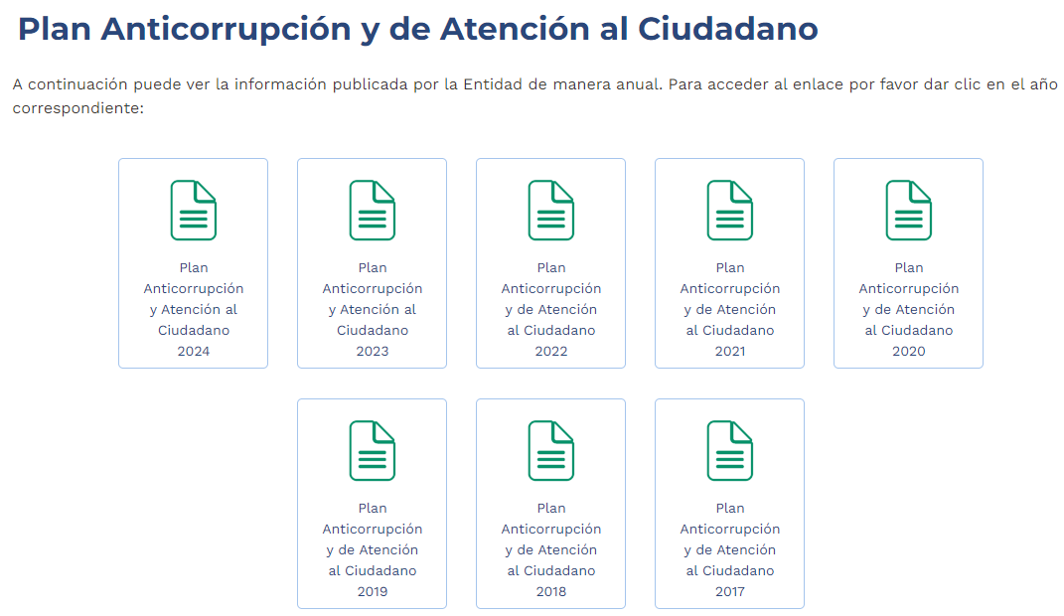
 | 4.4. | Proyectos de Inversión | - | Publicar cada proyecto de inversión, según la fecha de inscripción en el respectivo Banco de Programas y Proyectos de Inversión, conforme lo dispone el artículo 77 de la Ley 1474 del 2011, así como cada tres (3) meses el avance de ejecución de dichos proyectos. Para el caso de las “empresas industriales y comerciales del Estado y las Sociedades de Economía Mixta estarán exentas de publicar la información relacionada con sus proyectos de inversión”. | Se observa que la Entidad, ha cumplido con la implementación de proyectos de inversión. | Se evidencia que la Entidad tiene publicado los proyectos de inversión o programas ejecutado en cada vigencia. | https://www.supersociedades.gov.co/es/web/nuestra-entidad/plan-anticorrupcion-2024
 | 4.5 | Informes de empalme | - | Publicar el informe de empalme del representante legal, y los ordenadores del gasto, cuando se den cambios de los mismos. | Se observa que la Entidad, ha cumplido con los informes de empalme. | Se evidencia que la Enitad tiene publicado en la página los informes de empalme, el último fue en el año 2021. | https://www.supersociedades.gov.co/es/web/nuestra-entidad/informes-de-empalme
 | 4.6 | Información pública y/o relevante | - | Divulgar los informes o comunicados de información relevante que publiquen ante la Superintendencia Financiera, y/o la Superintendencia de Sociedades, cuando sea obligación de las empresas industriales y comerciales del Estado, o Sociedad de Economía Mixta. | Se observa que la Entidad, ha cumplido con la divulgación de información más relevante. | En la página de la Superintendencia de Sociedades, se observa la publicación de la informeación más relevante. | https://www.supersociedades.gov.co/es/web/nuestra-entidad/informes-de-empalme | 
 | 4.7 | Informes de gestión, evaluación y auditoría Las entidades deben publicar todos los informes de gesión, evaluación, auditoría, entre otros los siguientes: | 4.7.1 | Informe de Gestión | Se observa que la Entidad, ha cumplido con la publicación del informe de gestión. | Se evidenció que en la página se encuentra publicado el informe de gestión, el último fue en el año 2023. | https://www.supersociedades.gov.co/es/web/nuestra-entidad/informes-de-empalme | ,
 |  |  | 4.7.2 | Certificado envío informe de rendición de cuentas ante la Contraloría General de la República, o a los organismos de Contraloría o Control territoriales | Se observa que la Entidad, ha cumplido con la implementación del informe de rendición de cuentas. | Se encuentra publicado en la página el informe de rendición de cuentas. | https://www.supersociedades.gov.co/es/web/nuestra-entidad/informes-de-empalme | 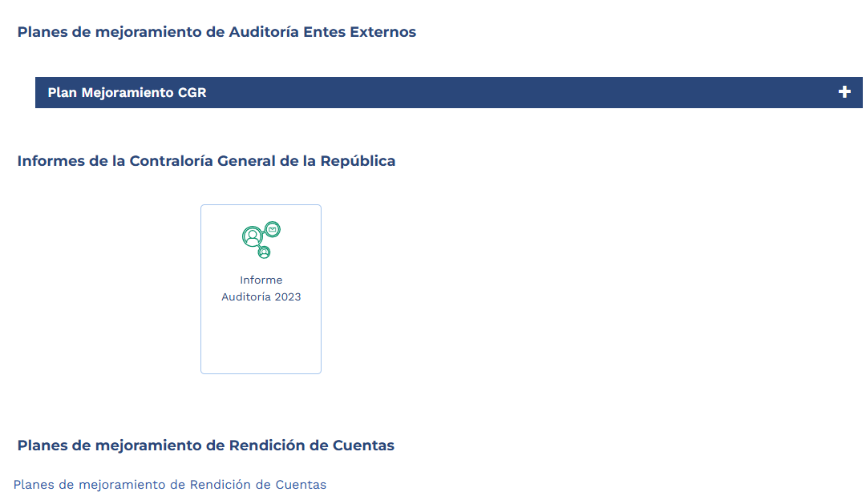
 |  |  | 4.7.3 | Informes a organismos de inspección, vigilancia y control (si le aplica). | Se observa que la Entidad, ha cumplido con la implementación del informe de rendición de cuentas fiscal a la CGR | Se encuentra publicado en la página el informe de rendición de cuentas. | https://www.supersociedades.gov.co/es/web/nuestra-entidad/informe-de-rendicion-gcr | 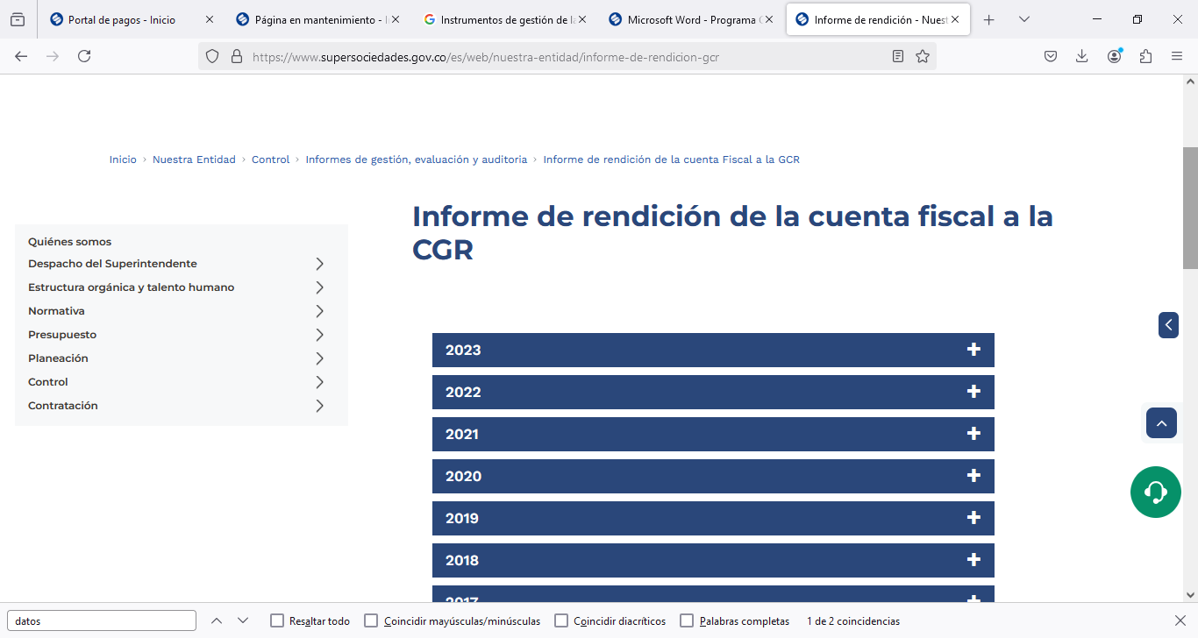
 |  |  | 4.7.4 | Informe de rendición de cuentas a la ciudadanía. | Se observa que la Entidad, ha cumplido con la implementación del informe de rendición de cuentas. | El informe de rendición de cuentas, se encuentra publicado en la página de la Superintendencia de Sociedades. | https://www.supersociedades.gov.co/web/guest/rendicion-cuentas | 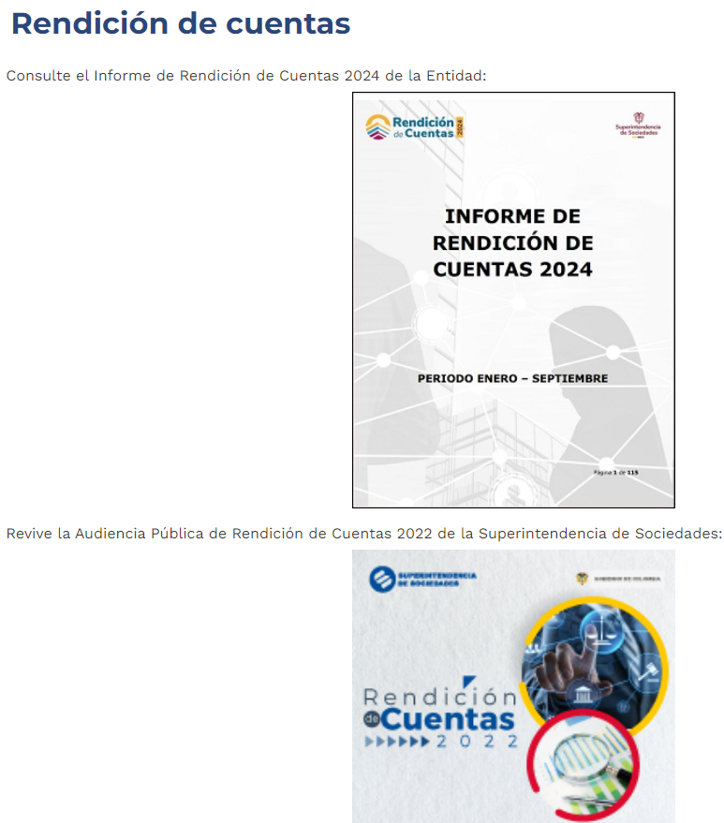
 |  |  | 4.7.5 | Planes de mejoramiento. | Se observa que la Entidad, ha cumplido con la implementación de los planes de mejoramiento de auditoria interna. | En la página de la Superintendencia se encuentra publicado los planes de mejoramiento interna. | https://www.supersociedades.gov.co/web/guest/rendicion-cuentas | 
 | 4.8 | Informes de la Oficina de Control Interno. Publicar los informes de la oficina de control interno, de forma cronológica, del más reciente al más antiguo | 4.8.1 | Informe Pormenorizado Publicar el informe relacionado con el mecanismo de seguimiento al cumplimiento de las orientaciones y obligaciones contenidas en el Plan Anticorrupción y de Atención al Ciudadano, según los lineamientos del Departamento Administrativo de la Función Pública y demás autoridades competentes, al que hace referencia el artículo 9 de la Ley 1474 del 2011, y el artículo 5 del decreto reglamentario 2641 del 2012. | Se observa que la Entidad, ha cumplido con la publicación de los informes de la Oficina de Control Interno de forma cronologica, del más reciente al mas antiguo. | Se observa que los informes de la Oficina de Control Interno, se encuentran pulicados en la página de la Entidad. | https://www.supersociedades.gov.co/web/guest/rendicion-cuentas
 |  |  | 4.8.2 | Otros informes y/o consultas a bases de datos o sistemas de información, conforme le aplique. | Se observa que la Entidad, ha cumplido con la publicación de otros informes y/o consultas a bases de datos. | Se observa que en la página de la Superintendencia de Sociedades, se encuentra pubicado otros informes y/o bases de datos. | https://www.supersociedades.gov.co/web/guest/rendicion-cuentas | 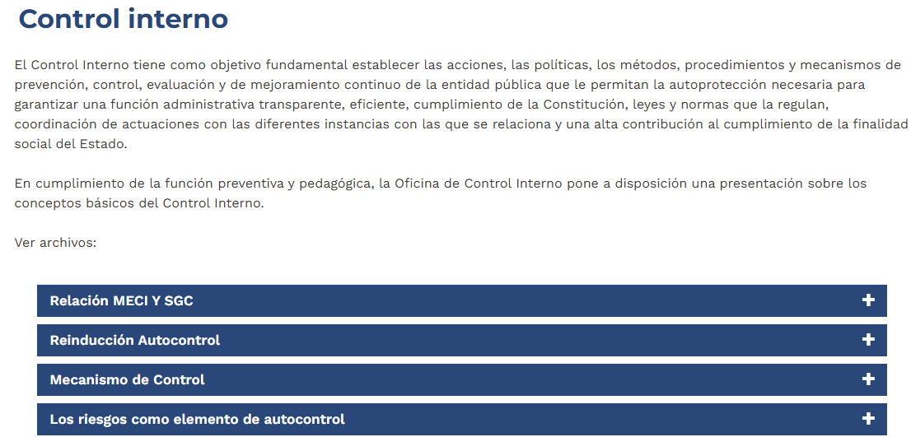
 | 4.9 | Informe sobre Defensa Pública y Prevención del Daño Antijurídico | - | Publicar informe trimestral que corresponda.. | señala lo siguiente: 4.9 Informe sobre Defensa Pública y Prevención del Daño Antijurídico. Publicar informe de acuerdo a la demandsa de la Entidad, entendiéndose cumplido con el redireccionamiento al link del sistema kogui de la Agencia de Defensa Jurídica de la Nación. | Conforme al numeral, se está dando cumplimiento al item | https://www.supersociedades.gov.co/transparencia-y-acceso-a-la-informacion-publica | 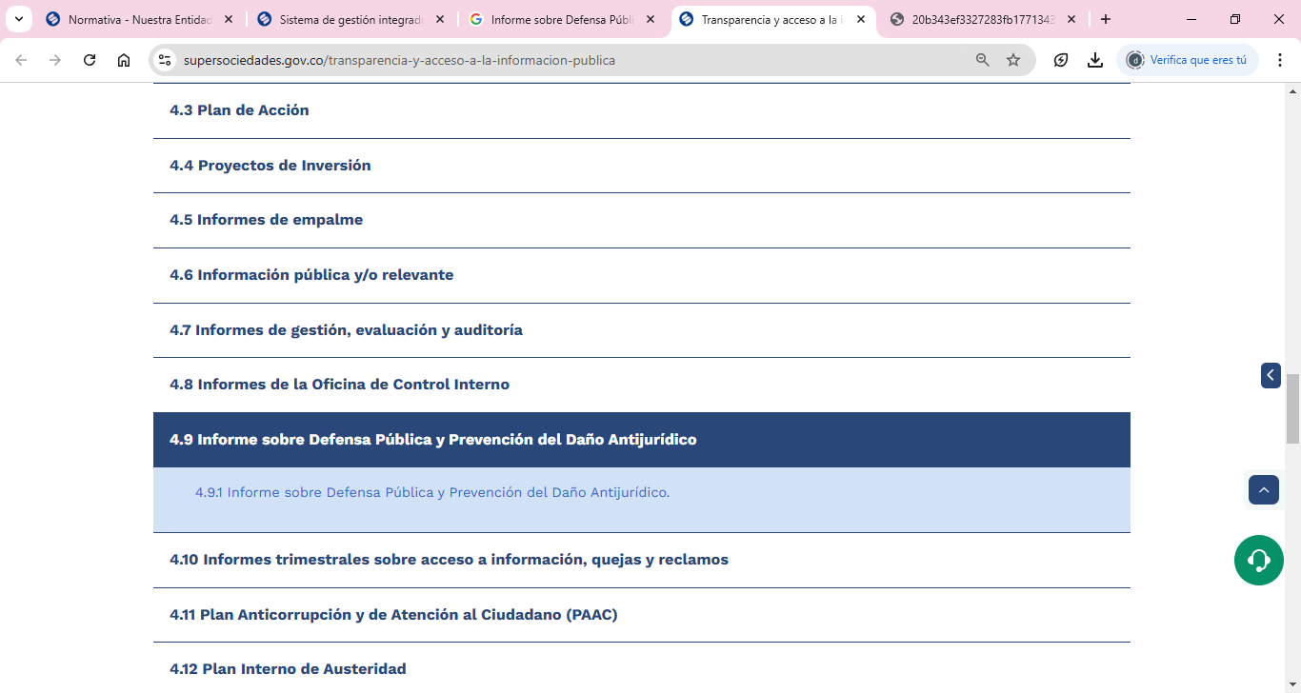
 | 4.10 | Informes trimestrales sobre acceso a información, quejas y reclamos | - | Publicar el informe, en materia de seguimiento sobre las quejas y reclamos, conforme con lo establecido en el artículo 54 de la Ley 190 de 1995 y al que hace referencia el decreto reglamentario 2641 del 2012. Así mismo, respecto de las solicitudes de acceso a la información se debe reportar específicamente lo siguiente: número de solicitudes recibidas, número de solicitudes que fueron trasladadas a otra entidad, tiempo de respuesta a cada solicitud, número de solicitudes en las que se negó el acceso a la información. | Se observa que la Entidad, ha cumplido con la publicación sobre el seguimiento de las quejas y reclamos. | En la pagina se encuentra publicado el seguimiento a las quejas y recalmos, que realizan los cuidadanos. | Informes de interes a la ciudadania: https://www.supersociedades.gov.co/informes-de-pqrsd | 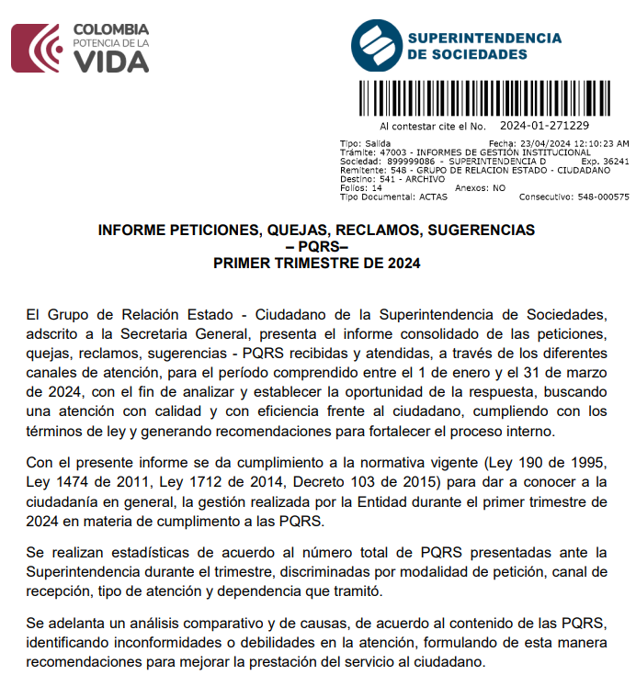
5. Trámites | 5.1 | Requisitos mínimos obligatorios: Mecanismo o procedimiento por medio del cual el público pueda participar en la formulación de la política o el ejercicio de las facultades de ese sujeto obligado; Estandarización de contenidos: Los sujetos obligados deberán publicar la información que le corresponda, conforme con los lineamientos específicos que expida el Departamento Administrativo de la Función Pública. | - | Requisitos mínimos obligatorios: Trámites (normativa, proceso, costos y formatos o formularios) Estandarización de contenidos: Esta sección vinculará con el menú de trámites, conforme con la estandarización que se indica en el lineamiento general y las guías de sede electrónica, trámites, otros procedimientos administrativos y consultas de acceso a información pública para integrarlas al Portal Único del Estado colombiano expedidas por MinTIC. | En los siguientes vinculos, se encuentran los requisitos minimos obligatoris y las notificaciones | Conforme al numeral, se está dando cumplimiento al item | https://www.supersociedades.gov.co/web/guest/tramites-opa-y-consulta-de-informacion | 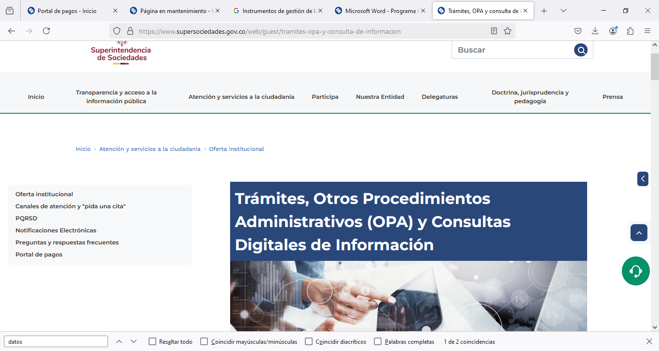
6. Participa En esta sección encontrará información mecanismos de participación. | - | Requisitos mínimos obligatorios: Mecanismo o procedimiento por medio del cual el público pueda participar en la formulación de la política o el ejercicio de las facultades de ese sujeto obligado; Estandarización de contenidos: Los sujetos obligados deberán publicar la información que le corresponda, conforme con los lineamientos específicos que expida el Departamento Administrativo de la Función Pública. | - | - | Se observa que la Entidad, ha cumplido con la implementación requerida en el item | Se encuentra publicado en la página de la Superintendecnia de Sociades, el contenido para niños. | https://www.supersociedades.gov.co/web/guest/transparencia-y-acceso-a-la-informacion-publica | 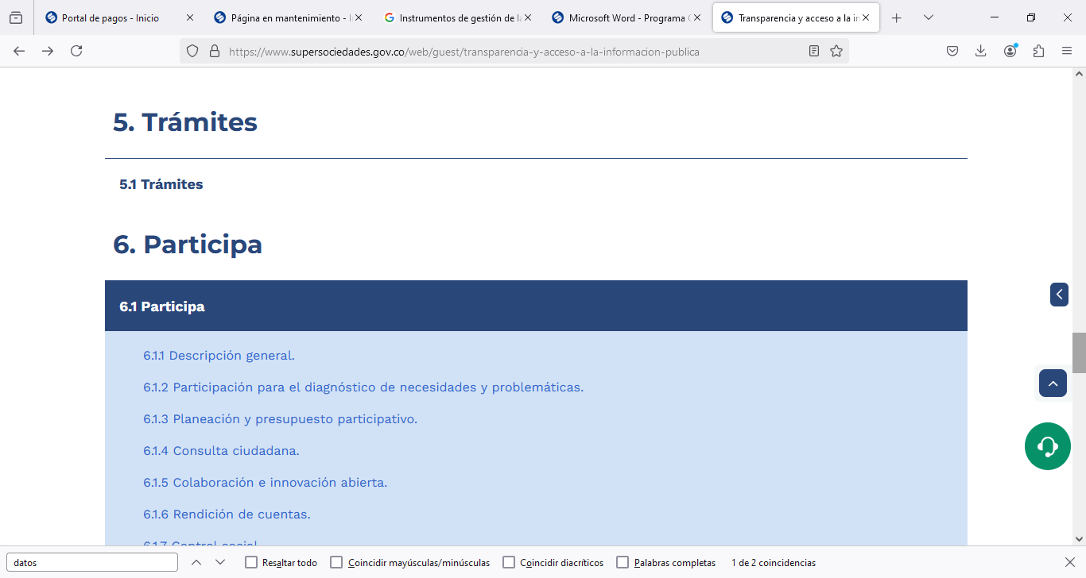
7. Datos abiertos En esta sección encontrará el repositorio de documentos y la sección de datos abiertos | 7.1 | Instrumentos de gestión de la información Publicar la información sobre gestión documental. | - | Incluyendo lo siguiente: registros de activos de información, índice de información clasificada y reservada, esquema de publicación de la información, tipos de datos o información clasificada o reservada (indicando fecha de levantamiento de la reserva), programa de gestión documental, tablas de retención documental. La anterior información deberá publicarse conforme con los lineamientos del Archivo General de la Nación. Si el sujeto obligado cuenta con la información registrada en el portal de datos.gov.co, deberá vincularse la información allí publicada. Publicar el Acto administrativo sobre costos de reproducción de información pública. Publicar el acto administrativo o documento equivalente, en el que se informe los costos de reproducción individualizado por costo unitario de los diferentes formatos a través de los cuales se puede reproducir la información. | En la p+agina de la Supersociedades, se encuentra la información indicada en el presente numeral | Se encuentra publicado en la página de la Superintendecnia de Sociades, el contenido de datos abiertos | https://www.supersociedades.gov.co/web/guest/transparencia-y-acceso-a-la-informacion-publica | 
 | 7.2 | Sección de Datos Abiertos. | - | Habilitar una vista de sus datos en el Portal de Datos Abiertos de Bogotá. | Se observa que la Entidad, ha cumplido con la implementación dedatos abiertos. | Se encuentra publicada en la página de la Superintendencia de Sociedades, la publicación de datos abiertos. | https://www.datos.gov.co/browse?Informaci%C3%B3n-de-la-Entidad_Nombre-de-la-Entidad=Superintendencia+de+Sociedades
8. Información específica para Grupos de Interés En esta sección encontrará información dirigida a niños, niñas y adolescentes; mujeres, entre otros. | - | Cada entidad deberá identificar la información específica para grupos de interés, conforme con su caracterización, y como mínimo la siguiente: - Información para niños, niñas y adolescentes. - Información para Mujeres | - | - | Se observa que la Entidad, ha cumplido con la publicación especifica de grupos de interés, dirigida a niños y niñas adolecentes entre otras. | En la página de la Entidad, se encuentra publicada información relacionada con grupos de interés, para niños, niñas y adelescentes. | https://www.datos.gov.co/browse?Informaci%C3%B3n-de-la-Entidad_Nombre-de-la-Entidad=Superintendencia+de+Sociedades | 
9. Obligación de reporte de información específica por parte de la entidad En esta sección encontrará otra información relevante de la entidad. | - | El sujeto obligado deberá publicar la información, documentos, reportes o datos a los que está obligado por normativa especial, diferente a la referida en otras secciones. | - | - | Se observa que la Entidad, ha cumplido con la publicación de información, a los que esta obligado por norma especial. | En la página de la Superintendencia de Sociedades, se encuentra publicada información a los que está obligado por norma. | https://www.supersociedades.gov.co/web/guest/transparencia-y-acceso-a-la-informacion-publica | 

Anexo 3 Seguridad Digital
 | Esquema de publicación de información de la Superintendencia de Sociedades (en cumplimiento de la Ley 1712 de 2014 y la Resolución 1519 de 2020 - MinTIC)
Anexo No. 3 Seguridad Digital
Ítem | Requisito | ¿Se ejecutaron actividades relacionadas con el requisito en el periodo evaluado? |  |  | Observaciones OCI | CONCLUSIONES | RECOMENDACIONES | Evidencias
 |  | Si | No | N/A
Condiciones de Seguridad Digital
1 | Adoptar autónomamente políticas para implementar un sistema de gestión de seguridad digital y de seguridad de la información, conforme con las buenas prácticas internacionales. Entre otros se podrán implementar los estándares de la familia ISO 27000 y/o los recomendados por el Instituto Nacional de Tecnología y Estándares (NIST, por sus siglas en inglés). | x |  |  | En resumen, la OCI realiza un análisis estructurado que incluye la revisión de las políticas, procedimientos, auditorías y controles que demuestran el cumplimiento de la ISO 27001 en la gestión de seguridad de la información. Este análisis asegura que la entidad no solo cumpla con la certificación, sino también con las normativas nacionales como la Ley 1712 y la Resolución 1519. | El análisis estructurado de la OCI garantiza que la entidad cumpla tanto con la ISO 27001 como con las normativas nacionales, asegurando una gestión adecuada de la seguridad de la información. | Mantener una revisión continua de políticas y procedimientos para asegurar el cumplimiento constante de las normativas y la mejora continua en la gestión de seguridad de la información. | La entidad esta certificada en ISO 27001
2 | ¿Se presentaron incidentes cibernéticos graves o muy graves, conforme con los criterios de su sistema de gestión de seguridad digital y seguridad de la información? De ser afirmativa la respuesta por favor indicar si fueron reportados dentro de las 24 horas siguientes a su detención a las instancia pertinentes. | x |  |  | La no presentación de incidentes es un buen indicador, pero es necesario evaluar también la capacidad de la entidad para reaccionar ante cualquier posible incidente futuro, asegurando la continuidad del cumplimiento de la norma y las normativas nacionales. | La ausencia de incidentes es positiva, pero es crucial evaluar la capacidad de respuesta ante incidentes futuros para asegurar la continuidad del cumplimiento de normas y regulaciones. | Desarrollar y probar planes de contingencia y respuesta ante incidentes para garantizar una reacción efectiva ante posibles eventos que puedan comprometer el cumplimiento normativo. | No se han presentado en el año Incidentes con esa categoria
3 | Implementar controles de seguridad durante todo el ciclo de vida del desarrollo de software | x |  |  | Estas acciones técnicas no solo son esenciales para la seguridad y eficiencia de los sistemas que gestionan la información pública, sino que también cumplen con los principios de acceso seguro, disponibilidad y protección de la información establecidos por la Ley 1712 y la Resolución 1519. | Las acciones técnicas son fundamentales para garantizar la seguridad y eficiencia de los sistemas, asegurando el cumplimiento de los principios de acceso seguro y protección de la información establecidos por la Ley 1712 y la Resolución 1519. | Fortalecer las medidas de seguridad y disponibilidad de los sistemas, manteniendo el cumplimiento de la normativa vigente y mejorando la protección de la información pública. | Se realiza análisis de código estadico, análisis de librería, implantación de oauth 2.0 y análisis de vulnerabilidades e implementación de métricas en el IIS
4 | Implementar o exigir controles de seguridad relacionados con el control de la autenticación, definición de roles y privilegios y separación de funciones | x |  |  | El Directorio Activo (AD) de la entidad centraliza la gestión de usuarios, roles y permisos, garantizando que los funcionarios tengan acceso adecuado a las aplicaciones necesarias, en este caso el VPN, el sistema Kactus. El proceso para la asignación de permisos y creación de usuarios. | El Directorio Activo centraliza eficazmente la gestión de usuarios, roles y permisos, asegurando que los funcionarios tengan acceso adecuado a las aplicaciones críticas como el VPN y el sistema Kactus. | Optimizar el proceso de asignación de permisos y creación de usuarios, asegurando que se cumplan los principios de mínimo privilegio y revisando periódicamente los accesos para mantener la seguridad. |  Permisos configurados en el LDAP,conexión por VPN y deteccion por Microsoft Entra ID
5 | Exigir medidas de seguridad al proveedor del hosting (políticas de seguridad robustas y un nivel de madurez en seguridad optimizado). |  |  | X | Cuando la entidad maneja su infraestructura web de manera on-premise, sin un proveedor de hosting externo, es crucial que implemente medidas de seguridad robustas y optimice el nivel de madurez en seguridad para proteger los datos e información pública. Esto garantiza el cumplimiento de normativas como la Ley 1712 y la Resolución 1519, y refuerza la confianza de los ciudadanos en el acceso seguro a la información pública, evitando riesgos cibernéticos y asegurando la integridad de los datos gestionados internamente. | La gestión de infraestructura web on-premise requiere medidas de seguridad robustas para proteger los datos públicos, garantizar el cumplimiento de normativas y mantener la confianza ciudadana en el acceso a la información. | Implementar controles de seguridad avanzados y evaluar regularmente el nivel de madurez en seguridad para asegurar la protección de la información y minimizar los riesgos cibernéticos. | La entidad no tiene contratado servicio de hosting, ya que el portal web funciona on premise.
6 | Aplicar mecanismos de hardening para eliminar configuraciones y credenciales por defecto, además de deshabilitar métodos HTTP peligrosos como put, delete, trace y restringir en lo posible la administración remota. |  | x |  | Se verifico que al utilizar Swagger para documentar y consumir la API de un calendario de eventos no solo mejora la claridad y accesibilidad de la documentación, sino que también potencia la eficiencia del desarrollo y la integración. La capacidad de interactuar con la API de manera visual facilita la identificación de problemas y la implementación de mejoras. | El uso de Swagger para documentar y consumir la API del calendario de eventos mejora la claridad de la documentación y facilita el desarrollo, la integración y la identificación de problemas de manera visual. | Continuar utilizando Swagger para mantener una documentación accesible y actualizada, y fomentar su uso para optimizar la eficiencia en el desarrollo e integración de futuras APIs. | – 02_SwaggerCalendarioEventos.PNG
7 | Proteger la integridad del código, mediante: (i) la validación exhaustiva de: inputs, variables post y get (no enviar parámetros sensibles a través del método get), Cookies (habilitar atributos de seguridad como Secure y HttpOnly), y, cabeceras HTTP. (ii) la sanitización de los parámetros de entrada: es decir, que cuando se reciba la información de dichas variables se eliminen etiquetas, saltos de línea, espacios en blanco y otros caracteres especiales que comúnmente conforman un script, además de la restricción de formatos y tamaños de subidas de archivos. (iii) la sanitización y escape de variables en el código. (iv)verificación estándar de las Políticas de Origen de las cabeceras. (v) la verificación y comprobación del token de CSRF(cuando aplique). | x |  |  | Se pudo establecer que la prohibición del Uso de Código Fuente: Según las políticas del contrato, no está permitido el uso ni la distribución del código fuente del sistema. Para asegurar que no se está accediendo o utilizando de manera indebida, se implementan las siguientes medidas: Auditorías de Seguridad, Control de Accesos y Monitoreo de Actividades | La prohibición del uso y distribución del código fuente, respaldada por políticas contractuales, se refuerza con medidas de seguridad como auditorías, control de accesos y monitoreo, lo que garantiza la protección y el cumplimiento de las normativas. | Implementar auditorías regulares y mejorar los controles de acceso y monitoreo para asegurar que el código fuente no sea utilizado de manera indebida y se mantenga la integridad del sistema. | 03-04_IntegridadCodigo 03-07_Sanitizacion 03_ResticcionFormatos_tamañoArchivos
8 | *Ejecutar monitoreos de seguridad sobre las páginas web que contemple, entre otras, las siguientes acciones: | x |  |  | El WAF (Web Application Firewall) de la entidad está diseñado para proteger las aplicaciones web de ataques comunes, como inyecciones SQL, scripting entre sitios (XSS), y denegación de servicio (DoS), mediante el filtrado y monitoreo del tráfico HTTP/HTTPS. Esto añade una capa crítica de seguridad, bloqueando amenazas antes de que lleguen a las aplicaciones internas. | El WAF de la entidad proporciona una protección eficaz contra ataques comunes en aplicaciones web, como inyecciones SQL, XSS y DoS, al filtrar y monitorear el tráfico HTTP/HTTPS, fortaleciendo la seguridad de las aplicaciones internas. | Mantener el WAF actualizado con las últimas reglas de seguridad y realizar auditorías periódicas para garantizar su efectividad en la detección y bloqueo de amenazas emergentes. | Por el WAF de la Entidad y estamos con CSIRT Gobierno
9 | *Escaneo de archivos infectados | x |  |  | Esta técnica es esencial en la ciberseguridad para prevenir ataques mediante la contención de potenciales amenazas antes de que afecten al sistema real. | La contención de amenazas es una técnica clave en ciberseguridad, ya que permite mitigar riesgos antes de que impacten negativamente en el sistema real. | Implementar medidas de contención de amenazas en tiempo real y realizar pruebas periódicas para garantizar que los sistemas estén protegidos contra posibles ataques cibernéticos. |  sanbox
10 | *Escaneo de vulnerabilidades | x |  |  | Se pudo verificar que los análisis han proporcionado un diagnóstico detallado de las vulnerabilidades, lo que permite a la entidad tomar las medidas correctivas necesarias para mitigar cualquier riesgo identificado y mejorando la seguridad de la infraestructura tecnológica. | El análisis detallado de vulnerabilidades ha permitido identificar riesgos y tomar medidas correctivas para mejorar la seguridad de la infraestructura tecnológica de la entidad. | Realizar análisis de vulnerabilidades de forma regular y aplicar medidas correctivas de manera oportuna para mantener una infraestructura tecnológica segura y resistente a posibles amenazas. |  Se han ejecutado pruebas de vulnerabilidad en varios sitios pertenecientes al dominio de la entidad, con el fin de identificar posibles riesgos de seguridad y garantizar la integridad de nuestros sistemas. Estos análisis permitirán tomar las medidas correctivas necesarias para mitigar cualquier vulnerabilidad detectada.
11 | *Análisis de patrones para detectar acciones sospechosas *Verificación contra listas negras | x |  |  | La Entidad cuenta con el WAF que protege las aplicaciones web que bloquean las solicitudes sospechosas basadas en patrones de ataque conocidos, mientras que el firewall asegura que solo el tráfico legítimo pueda llegar a los sistemas internos, al integrar los dominios maliciosos, y esta refuerza su capacidad de prevención ante amenazas | El uso del WAF y firewall refuerza la seguridad de la entidad al bloquear solicitudes sospechosas y garantizar que solo el tráfico legítimo acceda a los sistemas internos, mejorando la capacidad de prevención ante amenazas. | Mantener actualizados los patrones de ataque del WAF y revisar periódicamente las configuraciones del firewall para asegurar una protección continua y optimizada contra amenazas cibernéticas. |  Por el WAF y el FW de la entidad incorporando las IP'S y Dominios en lista negras
12 | *monitoreo del tráfico para detectar ataques de denegación de servicios |  | x |  | Aunque no se cuenta con un sistema específico para mitigar ataques DDoS (Denegación de Servicio Distribuida), el IPS contribuye a la protección general. Sin embargo, la mitigación de ataques DDoS requeriría soluciones especializadas que manejen grandes volúmenes de tráfico malicioso simultáneo. | El IPS ayuda a proteger contra ataques generales, pero para mitigar efectivamente los ataques DDoS, se requieren soluciones especializadas que puedan manejar grandes volúmenes de tráfico malicioso simultáneo. | Implementar soluciones específicas para la mitigación de ataques DDoS, como servicios de protección en la nube, que permitan gestionar picos de tráfico malicioso sin afectar el rendimiento del sistema. | solo se tiene IPS no DDOS
13 | Exigir mecanismos de autenticación dentro de los sitios web a través de la creación de contraseñas fuertes y solicitar renovaciones periódicas de las mismas garantizando la accesibilidad de persona con discapacidad. | x
14 | Mantener actualizado el software, frameworks y plugins de los sitios web | x |  |  | 01_README_CalendarioEventos: Este archivo README incluye información general sobre el proyecto del calendario de eventos. Detalla el propósito del calendario, cómo utilizarlo, las instrucciones para la actualización de eventos, y cualquier requisito técnico o software necesario. 01_GINT_CalendarioDeEventos_20231218.xlsx: Este archivo es en Excel contiene un calendario de eventos programados. En este documento, se pueden listar eventos específicos con detalles como la fecha, hora, ubicación, descripción, y otros datos relevantes. | El archivo 01_README_CalendarioEventos proporciona una guía clara sobre el propósito y uso del calendario de eventos, mientras que 01_GINT_CalendarioDeEventos_20231218.xlsx ofrece una representación detallada de los eventos programados, con información como fechas, horarios y ubicaciones. | Asegurar que el archivo README se mantenga actualizado con cualquier cambio en el calendario y que el archivo Excel incluya todos los eventos relevantes y sus detalles correctos para facilitar su consulta y actualización. | – 01_README_CalendarioEventos – 01_GINT_CalendarioDeEventos_20231218.xlsx
15 | Restringir el uso de login contra ataques de fuerza bruta, implementando, entre otros: mecanismos de captcha accesibles o auto detectable, y/o limitar la tasa de intentos de login. | x |  |  | El uso del login en el portal web esta estrictamente restringido y controlado, especialmente en lo que respecta a la administración del sistema. El acceso a funciones especiales solo se permite a usuarios autorizados, hace una coordinación efectiva entre el proveedor de servicios y los administradores de sistemas de la entidad para asegurar un manejo adecuado de la plataforma | El control estricto del login en el portal web, especialmente para funciones de administración, asegura que solo los usuarios autorizados tengan acceso a funciones críticas, lo que fortalece la seguridad y la gestión de la plataforma. | Mantener un sistema de autenticación robusto y realizar auditorías regulares de acceso para asegurar que solo los usuarios autorizados tengan privilegios administrativos, además de continuar la coordinación eficaz entre el proveedor de servicios y los administradores. | 
16 | Ocultar y restringir páginas de acceso administrativo | x |  |  | Se verificó que se han implementado medidas adecuadas para ocultar y restringir el acceso a las páginas administrativas, garantizando que solo los usuarios autorizados puedan acceder a estas secciones sensibles del sistema. | Se ha comprobado que se han implementado medidas efectivas para ocultar y restringir el acceso a las páginas administrativas, protegiendo las secciones sensibles del sistema contra accesos no autorizados. | Mantener una revisión periódica de las configuraciones de acceso, implementando autenticación robusta y controles de acceso estrictos para garantizar que solo los usuarios autorizados tengan acceso a estas páginas.
17 | Restringir la escritura de archivos desde la web a través de la asignación de permisos de solo lectura. | x |  |  | La auditoría confirma que se han establecido políticas adecuadas para asegurar que solo los usuarios autorizados puedan modificar archivos, mientras que los demás usuarios tienen acceso restringido. Se recomienda continuar con la supervisión y capacitación del personal sobre la importancia de mantener estas configuraciones de seguridad. | Las políticas implementadas garantizan que solo los usuarios autorizados puedan modificar archivos, lo que refuerza la seguridad y la integridad de la información. La auditoría confirma que las restricciones de acceso están en su lugar. | Mantener la supervisión continua de los accesos y proporcionar capacitación periódica al personal sobre la importancia de seguir las políticas de seguridad y mantener configuraciones adecuadas para proteger los archivos. | 
18 | Crear copias de respaldo. | x |  |  | La entidad cuenta con un contrato para la administración de la herramienta Veeam Backup, que es una solución integral para la protección y recuperación de datos. Este software permite realizar copias de seguridad de máquinas virtuales, servidores físicos y entornos en la nube. | La entidad tiene un contrato adecuado para la administración de Veeam Backup, una solución eficaz para la protección y recuperación de datos, que cubre tanto entornos locales como en la nube. | Asegurar la actualización regular de las copias de seguridad y realizar pruebas periódicas de recuperación para garantizar la efectividad de la herramienta y la integridad de los datos protegidos. | Se tiene un contrato con administracion de la herramientra Veeam Backup
19 | Almacenar trazas o logs de auditoría de los eventos de seguridad, logins, entre otros. | x |  |  | Firewall (FW): El firewall actúa como una barrera de seguridad entre una red confiable y redes no confiables (como Internet). Su función principal es monitorear y controlar el tráfico de red. Defender: Puede referirse a varias soluciones de seguridad, pero generalmente se asocia con Microsoft Defender, que es una suite de seguridad integrada que protege dispositivos contra malware, virus y otras amenazas. | El firewall actúa como una barrera crucial para monitorear y controlar el tráfico entre redes confiables y no confiables. Por otro lado, Defender proporciona una capa adicional de seguridad, protegiendo dispositivos contra amenazas como malware y virus. | Mantener configuraciones actualizadas y optimizadas en el firewall para asegurar la protección de la red, y realizar análisis regulares con Defender para detectar y neutralizar posibles amenazas en los dispositivos de la entidad. | FW y Defender
20 | Garantizar conexiones seguras a través de uso de certificados, SSL (HTTPS para la confianza de usuarios) y cifrado en la estructura de las peticiones para portales transaccionales, para evitar la manipulación de parámetros en las peticiones. (adicional al cifrado SSL), También deben habilitar las cabeceras de seguridad, entre otras las siguientes: Content-Security-Policy (CSP), X-Content-Type-Options, X-Frame-Options, X-XSS-Protection, StrictTransport-Security (HSTS), Public-Key-Pins (HPKP) Referrer-Policy, FeaturePolicy. | x |  |  | Estas prácticas son fundamentales para mantener la seguridad y la funcionalidad de las aplicaciones, protegiéndolas contra manipulaciones maliciosas y asegurando que se puedan implementar actualizaciones de manera controlada y segura | Estas prácticas son esenciales para preservar la seguridad y la funcionalidad de las aplicaciones, protegiéndolas de manipulaciones maliciosas y garantizando una implementación controlada y segura de actualizaciones. | Continuar implementando prácticas de seguridad robustas para proteger las aplicaciones y establecer procedimientos claros para la actualización controlada y segura, minimizando riesgos de vulnerabilidades. | 03-04_IntegridadCodigo
21 | Implementar mensajes genéricos de error, que no revelen información acerca de la tecnología usada, excepciones o parámetros que dispararon el error específico, los cuales deberán ser comprensibles por parte de las personas, incluyendo la accesibilidad para las personas con discapacidad. | x |  |  | Ambos archivos son importantes para garantizar que las aplicaciones no solo sean funcionales y seguras, sino que también sean inclusivas y accesibles para todos los usuarios. | Ambos archivos son clave para asegurar que las aplicaciones sean funcionales, seguras e inclusivas, permitiendo su acceso y uso por todos los usuarios, independientemente de sus habilidades. | Mantener estos archivos actualizados y alineados con los estándares de accesibilidad para garantizar que las aplicaciones sigan siendo accesibles e inclusivas para todos los usuarios. | 05_ControlErroresDiscapacidad 05_ControlErrores
22 | Proteger el binario de la aplicación, a través de métodos de ofuscación que impidan realizar procedimientos de ingeniería inversa (reversing) para analizar la lógica de la aplicación. |  |  | x |  |  |  | N/A
23 | Sanitización de parámetros de entrada mediante la eliminación de etiquetas, saltos de línea, espacios en blanco y otros caracteres especiales que comúnmente conforman un «script», además de la restricción de formatos y tamaños para subida de archivos | x |  |  | Este informe aborda dos aspectos fundamentales en el desarrollo de software: la sanitización de datos y el manejo de saltos de línea. Ambos son esenciales para garantizar la seguridad, la integridad y la presentación adecuada de la información en aplicaciones y sistemas. | La sanitización de datos y el manejo adecuado de saltos de línea son fundamentales para garantizar la seguridad, integridad y correcta presentación de la información en las aplicaciones y sistemas, evitando vulnerabilidades y errores en la interfaz. | Implementar procesos automáticos de sanitización de datos y garantizar un manejo adecuado de los saltos de línea en todas las entradas y salidas de información para mantener la seguridad y mejorar la experiencia del usuario. | 03-07_Sanitizacion 07_SaltosLinea
24 | Sanitización de caracteres especiales (secuencia de Escape de variables en el código de Programación) | x |  |  | Este informe indica que la Sanitizacion de caracteres especiales es un proceso crítico en la programación que busca proteger aplicaciones y sistemas contra inyecciones y otros tipos de ataques maliciosos a lo que se ajusta la información suministrada. | La sanitización de caracteres especiales es un proceso crítico para proteger las aplicaciones y sistemas contra ataques maliciosos, como inyecciones, asegurando que la información proporcionada esté correctamente ajustada y segura. | Adoptar prácticas de sanitización rigurosas para todos los datos de entrada y salida, y aplicar validaciones continuas para prevenir vulnerabilidades que puedan ser explotadas por atacantes. | 03-07_Sanitizacion 07_SaltosLinea
25 | Revisar las recomendaciones de seguridad en la guía de desarrollo seguro de aplicaciones y Servicios Web Seguros de la Open Web Application Security Project (OWASP). | x |  |  | Las recomendaciones de OWASP son fundamentales para el desarrollo seguro de aplicaciones y servicios web. Implementar estas prácticas ayuda a mitigar riesgos y a proteger tanto la integridad de los datos como la confianza de los usuarios. | Las recomendaciones de OWASP son esenciales para el desarrollo seguro de aplicaciones y servicios web, ya que ayudan a mitigar riesgos y proteger la integridad de los datos, manteniendo la confianza de los usuarios. | Implementar las mejores prácticas de OWASP en todas las fases del desarrollo y realizar auditorías de seguridad regulares para asegurar la protección continua de las aplicaciones web y los datos de los usuarios.
26 | Implementar en los servidores los controles necesarios (hardware o software) de protección de acceso y de ataques como Cross-site scripting, SQL injection o Denial-of-service, entre otros. | X |  |  | lo único que hay en protección de XSS y SQL inyección en el WAF.A nivel de maquinas servidores esta el control y proteccion de acceso mediante tiempos determinados y aujtorizados de logon habilitados para los usuarios con perfil administrador. | Implementar controles de protección en los servidores, tanto a nivel de hardware como software, es fundamental para defender contra ataques como Cross-site scripting, SQL injection y Denial-of-service, mejorando la seguridad general de la infraestructura. | Configurar y mantener firewalls, WAF, sistemas de detección de intrusos (IDS) y realizar pruebas de seguridad periódicas para prevenir y mitigar ataques comunes en las aplicaciones y servidores. |  
27 | Incorporar validación de formularios tanto del lado del cliente como del lado del servidor. | x |  |  | Las aplicaciones se hacen validaciones de campos requeridos, tipo de datos, también por capcha para validaciones de "personas", y en el servidor en los IIS tenemos configuraciones para la validación de cabeceras | Incorporar validación de formularios tanto del lado del cliente como del servidor es esencial para garantizar la integridad y seguridad de los datos ingresados, evitando ataques y errores de entrada. | Implementar validaciones robustas en ambos lados, asegurando que los datos sean correctos y seguros antes de ser procesados, y mantener reglas consistentes para prevenir la entrada de datos maliciosos. | https://sucursal-digital-ext.supersociedades.gov.co/ConsultaGeneralSOC/dashboard
28 | Implementar monitoreos de seguridad sobre la plataforma tecnológica que hace parte del sitio web (escaneo de vulnerabilidades, escaneo de archivos infectados, análisis de patrones para detectar acciones sospechosas, verificación contra listas negras, monitoreo del tráfico para detectar ataques de denegación de servicios) y realizar las acciones de mitigación correspondientes. | x |  |  | Se encontró que el FireWall está configurado adecuadamente para bloquear accesos no autorizados. Sin embargo, se recomienda implementar actualizaciones periódicas para garantizar su eficacia. | El firewall está configurado correctamente para bloquear accesos no autorizados, pero su eficacia depende de actualizaciones periódicas para mantenerse al día con las amenazas emergentes. | Establecer un plan de actualización regular para el firewall, asegurando que se incorporen las últimas reglas de seguridad y se proteja contra nuevas vulnerabilidades. |   por el FW, Defender y Sambox
29 | Establecer los planes de contingencia, DRP y BCP, que permitan garantizar la continuidad de la sede electrónica o del sitio web 7/24 los 365 días del año. | x |  |  | Se está en proceso de construcción de un nuevo DRP. Es fundamental que este plan contemple protocolos específicos para la seguridad de la información. | El desarrollo de un nuevo DRP es crucial para asegurar la continuidad del negocio en caso de desastres. Incluir protocolos específicos para la seguridad de la información garantizará la protección de los datos críticos durante una recuperación. | Incorporar medidas de seguridad cibernética y de protección de datos en el DRP, asegurando que el plan contemple estrategias claras para la recuperación de sistemas y datos en situaciones de emergencia. | Esta en construcción un nuevo DRP
30 | Restringir la escritura de archivos en el servidor web a través de la asignación de permisos de roles y los privilegios asociados. | x |  |  | Al restringir la escritura de archivos en un servidor web a través de la asignación de permisos de roles y los privilegios asociados es crucial para la seguridad del sistema. Siguiendo las prácticas recomendadas y utilizando un enfoque de mínimo privilegio, protegen el servidor contra accesos no autorizados y posibles ataques. | Restringir la escritura de archivos en un servidor web mediante la asignación adecuada de permisos y roles es fundamental para garantizar la seguridad del sistema, protegiéndolo contra accesos no autorizados y ataques. | Implementar un enfoque de mínimo privilegio, asegurando que solo los usuarios y procesos necesarios tengan permisos para modificar archivos, y realizar auditorías periódicas para verificar que los permisos estén configurados correctamente.
31 | Implementar sistemas antivirus en el servidor web, para garantizar medidas contra infecciones de malware a los archivos del mismo. | x |  |  | Descripción General: Microsoft Defender es el software antivirus y de seguridad que viene preinstalado en sistemas operativos Windows. Proporciona protección en tiempo real contra diversas amenazas, como virus, malware, spyware y ransomware. | Microsoft Defender es una solución de seguridad integral preinstalada en Windows, proporcionando protección en tiempo real contra diversas amenazas como virus, malware, spyware y ransomware. | Mantener Microsoft Defender actualizado y configurado para realizar análisis periódicos y protección en tiempo real, asegurando que esté habilitado para detectar y neutralizar nuevas amenazas. |   Defender
32 | Controlar el escalamiento de privilegios en los Sistemas Operativos, servidor web y Bases de datos que hacen parte de la infraestructura del portal web. | x |  |  | Este servicio almacena información sobre los recursos de la red, como usuarios, grupos, dispositivos y políticas. LDAP permite a los administradores realizar consultas y gestionar la información de manera estructurada. | LDAP (Lightweight Directory Access Protocol) es un servicio que permite almacenar y gestionar información de recursos de la red, como usuarios, grupos y dispositivos, facilitando consultas y administración de manera estructurada. | Asegurar que el servicio LDAP esté configurado correctamente, implementando medidas de seguridad como autenticación fuerte y acceso controlado, para proteger la información almacenada y evitar accesos no autorizados. | Por LDAP
Programación del Código Fuente
33 | Realizar análisis estático del código con el objetivo de identificar vulnerabilidades que se encuentra en la programación de las aplicaciones. | x |  |  | Es un software diseñado para facilitar el análisis de datos y la toma de decisiones. Su objetivo es proporcionar información valiosa a partir de grandes volúmenes de datos y optimizar los procesos de análisis. | El software de análisis de datos está diseñado para transformar grandes volúmenes de información en insights valiosos, optimizando los procesos de toma de decisiones y mejorando la eficiencia organizacional. | Implementar este software en procesos clave para mejorar la toma de decisiones, asegurando la calidad de los datos y entrenando al personal en su uso adecuado para maximizar su efectividad | 09_HerramientaAnalisis
34 | Cumplir con la estandarización de código fuente para portales web, siguiendo las buenas prácticas del W3C (World Web Wide Consortium), de forma que permita la correcta visualización de la información a los usuarios. | x |  |  | El W3C desempeña un papel fundamental en el desarrollo de la web moderna. Al seguir sus estándares y directrices, la Entidad puede mejorar la calidad, accesibilidad e interoperabilidad de sus sitios web y aplicaciones. | W3C (World Wide Web Consortium) es clave para el desarrollo web moderno, ya que sus estándares y directrices mejoran la calidad, accesibilidad e interoperabilidad de los sitios web y aplicaciones de la entidad. | Adoptar y seguir las recomendaciones del W3C en el desarrollo de sitios web y aplicaciones para asegurar la conformidad con los estándares internacionales, mejorando la accesibilidad y compatibilidad con diversos dispositivos y plataformas. | 10-11_W3C
35 | Adoptar validadores HTML y CCS para la continua revisión del sitio web y su mejora continua, a través de las buenas prácticas del W3C (World Web Wide Consortium). | x |  |  | El W3C desempeña un papel fundamental en el desarrollo de la web moderna. Al seguir sus estándares y directrices, la Entidad puede mejorar la calidad, accesibilidad e interoperabilidad de sus sitios web y aplicaciones. | El W3C es esencial para el desarrollo de la web moderna, ya que al seguir sus estándares y directrices, la entidad mejora la calidad, accesibilidad e interoperabilidad de sus sitios y aplicaciones. | Cumplir con los estándares del W3C en el diseño y desarrollo web para garantizar la accesibilidad universal y la compatibilidad entre diferentes plataformas y dispositivos, mejorando así la experiencia del usuario. | 10-11_W3C
36 | Cumplir con los estándares definidos para la integración al Portal Único del Estado Colombiano GOV.CO, incluyendo la validación de la codificación, en caso de que les aplique. | x |  |  | se cumplen los lineamientos establecidos en el documento "12_GDI13C_HU Lineamientos GOV.CO110872021.pdf". Este cumplimiento asegura la correcta implementación de las políticas de transparencia y acceso a la información pública. El documento ha sido revisado para garantizar la conformidad con las normativas vigentes. | El cumplimiento de los lineamientos establecidos en el documento "12_GDI13C_HU Lineamientos GOV.CO110872021.pdf" asegura la correcta implementación de políticas de transparencia y acceso a la información pública, garantizando la conformidad con las normativas vigentes. | Mantener la revisión periódica del documento y asegurar su aplicación continua en las prácticas de gestión de datos y transparencia, para asegurar el cumplimiento normativo y mejorar el acceso público a la información. | 12_GDI13C_HU Lineamientos GOV.CO110872021.pdf
37 | Incluir lenguaje común de intercambio para la generación y divulgación de la información y datos estructurados y no estructurados dispuestos en medios electrónicos, como los sitios web de los sujetos obligados y el Portal Único del Estado Colombiano GOV.CO, en caso de que les aplique. | x |  |  | se cumplen los lineamientos establecidos en el documento "12_GDI13C_HU Lineamientos GOV.CO110872021.pdf". Este cumplimiento asegura la correcta implementación de las políticas de transparencia y acceso a la información pública. El documento ha sido revisado para garantizar la conformidad con las normativas vigentes. | Incluir un lenguaje común de intercambio para la generación y divulgación de datos estructurados y no estructurados en medios electrónicos, como sitios web y el Portal Único del Estado Colombiano GOV.CO, facilita la interoperabilidad y el acceso eficiente a la información pública. | Adoptar estándares y formatos abiertos que permitan la fácil integración y consulta de los datos, garantizando su accesibilidad y reutilización a través de plataformas como GOV.CO y otros sitios web institucionales. | 12_GDI13C_HU Lineamientos GOV.CO110872021.pdf
38 | Implementar un sistema de control de versiones (Git), que permitan planear y controlar la vida de la aplicación, y en una fase a mediano plazo poder implementar un sistema de integración, cambio y despliegue continuo | x |  |  | La combinación de DevOps y Git proporciona a la Entidad una base sólida para mejorar la eficiencia y la calidad del desarrollo de software. Adoptar estas prácticas no solo acelera el ciclo de desarrollo, sino que también fomenta una cultura de colaboración y mejora continua. | La combinación de DevOps y Git ofrece a la entidad una base sólida para mejorar la eficiencia y calidad del desarrollo de software, acelerando el ciclo de desarrollo y promoviendo una cultura de colaboración y mejora continua. | Adoptar plenamente las prácticas de DevOps y Git en los procesos de desarrollo, fomentando la automatización, la integración continua y la colaboración entre equipos, para maximizar la eficiencia y la calidad del software. | 14_DevOps_GIT

